FECHA 1 VS BARRACAS CENTRAL
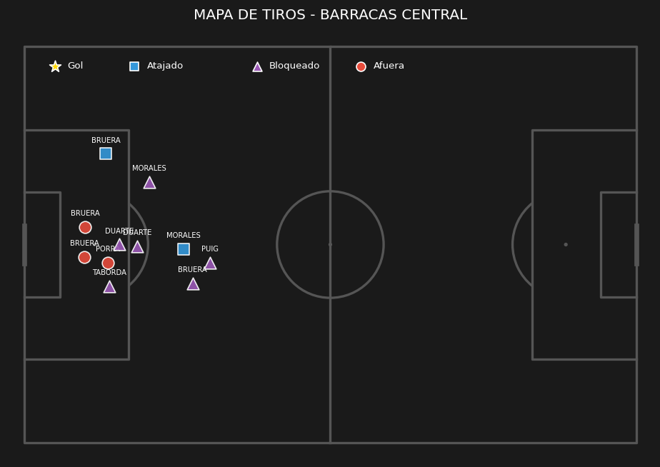
Jugador | Posición | Minutos | Nota SofaScore | Quites (Tackles) | Intercepciones | Despejes | Duelos (Gan/Tot) | Efectividad Duelos | Pérdidas de posesión | Faltas Cometidas | Faltas Recibidas | Asistencias | Pases Clave | Pases (Comp/Tot) | Efectividad Pases | Centros (Comp/Tot) | Efectividad Centros | Balones Largos (C/T) | Efectividad Balones | Regates (Exit/Tot) | Efectividad Regates | Goles | Tiros Totales | Tiros al Arco | Tiros Afuera
Santiago Beltrán | Arquero | 90 | 6.8 | 0 | 0 | 0 | '0/0 | 0 | 2 | 0 | 0 | 0 | 0 | '12/14 | 85 | '0/0 | 0 | '2/4 | 50 | '0/0 | 0 | 0 | 0 | 0 | 0
Gonzalo Montiel | Defensor | 90 | 7.9 | 2 | 1 | 4 | '3/4 | 75 | 11 | 1 | 0 | 0 | 0 | '42/48 | 87 | '0/1 | 0 | '1/6 | 16 | '0/0 | 0 | 1 | 2 | 1 | 1
Lucas Martínez Quarta | Defensor | 90 | 8.2 | 3 | 2 | 10 | '9/11 | 81 | 3 | 0 | 1 | 0 | 0 | '52/55 | 94 | '0/0 | 0 | '5/7 | 71 | '0/0 | 0 | 0 | 0 | 0 | 0
Lautaro Rivero | Defensor | 90 | 7.3 | 0 | 0 | 9 | '4/6 | 66 | 5 | 0 | 1 | 0 | 0 | '39/44 | 88 | '0/0 | 0 | '1/3 | 33 | '0/0 | 0 | 0 | 0 | 0 | 0
Matías Viña | Defensor | 90 | 7 | 2 | 0 | 1 | '4/11 | 36 | 16 | 2 | 1 | 0 | 2 | '27/34 | 79 | '2/6 | 33 | '2/5 | 40 | '0/0 | 0 | 0 | 1 | 0 | 0
Aníbal Moreno | Mediocampista | 90 | 7.4 | 3 | 4 | 4 | '6/10 | 60 | 11 | 0 | 0 | 0 | 0 | '41/52 | 78 | '0/0 | 0 | '5/6 | 83 | '0/0 | 0 | 0 | 1 | 1 | 0
Tomás Galván | Mediocampista | 75 | 6.8 | 1 | 1 | 0 | '4/9 | 44 | 9 | 0 | 3 | 0 | 1 | '36/41 | 87 | '0/0 | 0 | '1/3 | 33 | '0/2 | 0 | 0 | 2 | 0 | 1
Juan Fernando Quintero | Mediocampista | 75 | 8.4 | 1 | 1 | 1 | '2/3 | 66 | 25 | 0 | 1 | 1 | 4 | '51/64 | 79 | '2/10 | 20 | '6/10 | 60 | '0/1 | 0 | 0 | 4 | 2 | 2
Fausto Vera | Mediocampista | 60 | 6.3 | 2 | 1 | 1 | '4/7 | 57 | 12 | 1 | 0 | 0 | 1 | '32/39 | 82 | '0/1 | 0 | '0/0 | 0 | '1/1 | 100 | 0 | 3 | 1 | 1
Giuliano Galoppo | Mediocampista | 30 | 6.6 | 1 | 0 | 0 | '1/4 | 25 | 3 | 2 | 0 | 0 | 0 | '15/18 | 83 | '0/0 | 0 | '1/1 | 100 | '0/0 | 0 | 0 | 3 | 0 | 1
Santiago Lencina | Mediocampista | 15 | 6.9 | 2 | 0 | 0 | '3/3 | 100 | 3 | 0 | 0 | 0 | 0 | '9/10 | 90 | '0/1 | 0 | '0/0 | 0 | '1/1 | 100 | 0 | 0 | 0 | 0
Sebastián Driussi | Delantero | 90 | 6.5 | 2 | 1 | 0 | '7/10 | 70 | 12 | 0 | 1 | 0 | 1 | '26/31 | 83 | '0/0 | 0 | '0/1 | 0 | '1/1 | 100 | 0 | 3 | 2 | 1
Facundo Colidio | Delantero | 61 | 6.3 | 0 | 0 | 0 | '4/9 | 44 | 16 | 0 | 4 | 0 | 1 | '5/13 | 38 | '1/3 | 33 | '0/0 | 0 | '0/2 | 0 | 0 | 0 | 0 | 0
Ian Subiabre | Delantero | 29 | 6.6 | 0 | 0 | 0 | '3/6 | 50 | 4 | 2 | 2 | 0 | 1 | '5/7 | 71 | '0/1 | 0 | '0/0 | 0 | '1/1 | 100 | 0 | 0 | 0 | 0
Maximiliano Salas | Delantero | 15 | 6 | 1 | 0 | 1 | '2/7 | 28 | 6 | 1 | 1 | 0 | 1 | '4/5 | 80 | '0/1 | 0 | '1/1 | 100 | '0/0 | 0 | 0 | 1 | 0 | 1

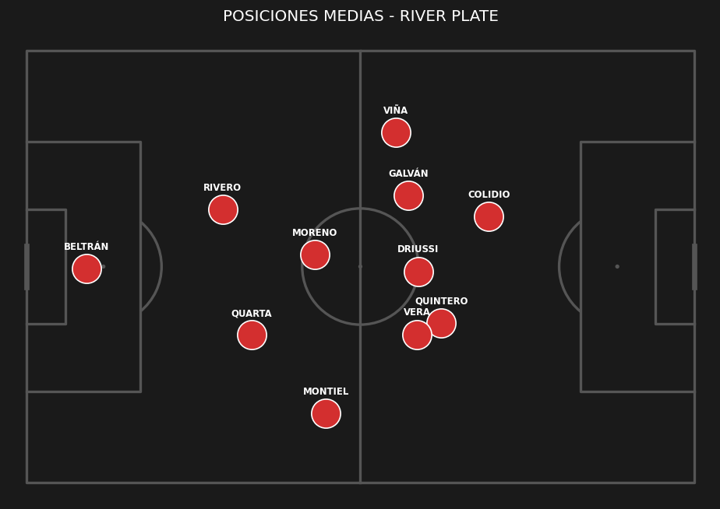
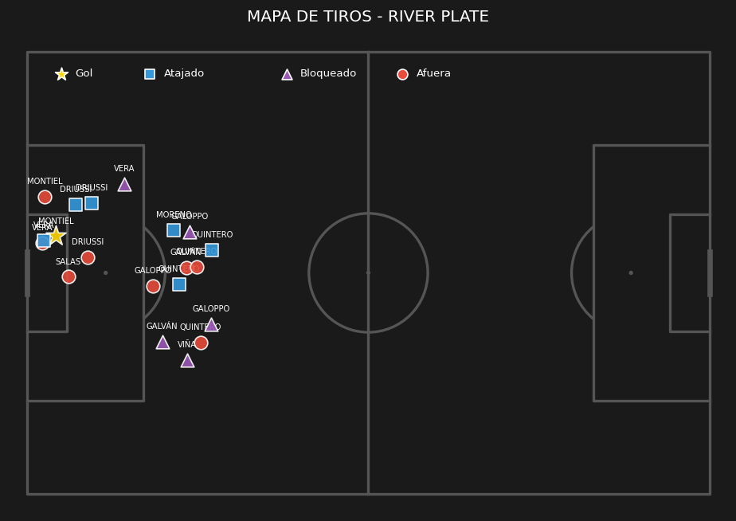
 | ESTADÍSTICAS DEL PARTIDO |  |  | PUNTOS ALTOS | PUNTOS BAJOS
 | Métrica | Barracas Central | River Plate | • Dominio de la posesión de balón | • Baja efectividad en la definición
 | Posesión de balón | 33% | 67% | • Buen volumen de tiros al arco
 | Tiros totales | 11 | 20 | • Solidez defensiva (Permitió pocos tiros)
 | Tiros al arco | 2 | 7
 | Tiros afuera | 3 | 8
 | Tiros bloqueados | 6 | 5
 | Córners | 6 | 6
 | Fueras de juego | 4 | 5
 | Faltas | 15 | 9
 | Tarjetas amarillas | 2 | 2
 | Pases totales | 229 | 475
 | Pases precisos | 141 | 396
 | Atajadas del arquero | 5 | 2
 | Quites | 13 | 20
 | Intercepciones | 10 | 11
 | Despejes | 24 | 31

FECHA 2 VS GIMNASIA Y ESGRIMA
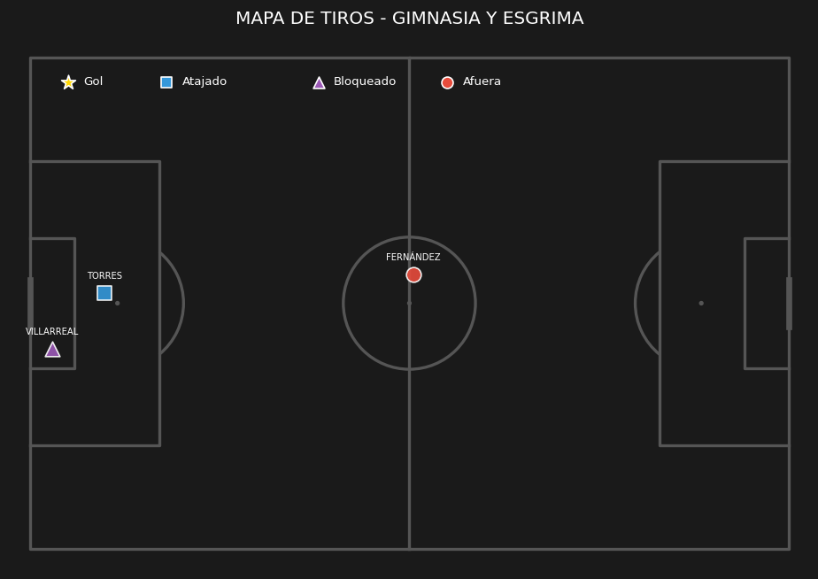
Jugador | Posición | Minutos | Nota SofaScore | Quites (Tackles) | Intercepciones | Despejes | Duelos (Gan/Tot) | Efectividad Duelos | Pérdidas de posesión | Faltas Cometidas | Faltas Recibidas | Asistencias | Pases Clave | Pases (Comp/Tot) | Efectividad Pases | Centros (Comp/Tot) | Efectividad Centros | Balones Largos (C/T) | Efectividad Balones | Regates (Exit/Tot) | Efectividad Regates | Goles | Tiros Totales | Tiros al Arco | Tiros Afuera
Santiago Beltrán | Arquero | 90 | 7.2 | 0 | 0 | 2 | '0/0 | 0 | 2 | 0 | 0 | 0 | 0 | '16/18 | 88 | '0/0 | 0 | '1/3 | 33 | '0/0 | 0 | 0 | 0 | 0 | 0
Lucas Martínez Quarta | Defensor | 90 | 7.5 | 3 | 2 | 3 | '6/7 | 85 | 6 | 1 | 2 | 0 | 0 | '75/78 | 96 | '0/0 | 0 | '3/3 | 100 | '0/0 | 0 | 0 | 1 | 1 | 0
Lautaro Rivero | Defensor | 90 | 7.4 | 2 | 3 | 4 | '3/9 | 33 | 16 | 1 | 0 | 0 | 0 | '65/76 | 85 | '0/0 | 0 | '4/8 | 50 | '0/1 | 0 | 0 | 0 | 0 | 0
Gonzalo Montiel | Defensor | 90 | 6.6 | 0 | 2 | 3 | '1/2 | 50 | 12 | 0 | 0 | 0 | 1 | '54/63 | 85 | '2/2 | 100 | '1/3 | 33 | '0/0 | 0 | 0 | 1 | 0 | 1
Matías Viña | Defensor | 56 | 5.1 | 0 | 1 | 0 | '0/6 | 0 | 15 | 3 | 0 | 0 | 1 | '27/31 | 87 | '1/4 | 25 | '0/0 | 0 | '0/2 | 0 | 0 | 2 | 1 | 1
Aníbal Moreno | Mediocampista | 90 | 7.1 | 3 | 3 | 4 | '4/7 | 57 | 8 | 1 | 1 | 0 | 0 | '73/80 | 91 | '0/0 | 0 | '3/6 | 50 | '0/0 | 0 | 0 | 0 | 0 | 0
Fausto Vera | Mediocampista | 90 | 7.3 | 1 | 1 | 1 | '5/9 | 55 | 11 | 1 | 1 | 0 | 0 | '80/86 | 93 | '0/0 | 0 | '4/5 | 80 | '2/3 | 66 | 0 | 3 | 1 | 2
Juan Fernando Quintero | Mediocampista | 76 | 10 | 0 | 0 | 0 | '1/2 | 50 | 19 | 0 | 1 | 0 | 2 | '56/71 | 78 | '1/4 | 25 | '9/16 | 56 | '0/1 | 0 | 2 | 5 | 4 | 1
Tomás Galván | Mediocampista | 68 | 7.5 | 2 | 0 | 0 | '7/12 | 58 | 7 | 2 | 2 | 0 | 2 | '35/40 | 87 | '0/0 | 0 | '2/2 | 100 | '3/3 | 100 | 0 | 0 | 0 | 0
Giuliano Galoppo | Mediocampista | 22 | 6.7 | 0 | 0 | 1 | '1/3 | 33 | 4 | 0 | 1 | 0 | 0 | '13/16 | 81 | '0/0 | 0 | '1/2 | 50 | '0/0 | 0 | 0 | 1 | 1 | 0
Santiago Lencina | Mediocampista | 14 | 6.9 | 0 | 0 | 0 | '1/2 | 50 | 6 | 0 | 0 | 0 | 2 | '9/11 | 81 | '1/4 | 25 | '0/0 | 0 | '1/2 | 50 | 0 | 0 | 0 | 0
Sebastián Driussi | Delantero | 76 | 6.3 | 0 | 0 | 0 | '3/6 | 50 | 7 | 1 | 2 | 0 | 2 | '24/28 | 85 | '0/1 | 0 | '1/2 | 50 | '0/0 | 0 | 0 | 3 | 0 | 3
Facundo Colidio | Delantero | 68 | 7.2 | 1 | 0 | 0 | '6/15 | 40 | 15 | 1 | 1 | 1 | 2 | '18/25 | 72 | '0/0 | 0 | '0/0 | 0 | '2/6 | 33 | 0 | 1 | 0 | 1
Ian Subiabre | Delantero | 22 | 6.3 | 0 | 0 | 0 | '1/5 | 20 | 7 | 1 | 0 | 0 | 0 | '7/8 | 87 | '0/1 | 0 | '0/0 | 0 | '1/4 | 25 | 0 | 0 | 0 | 0
Maximiliano Salas | Delantero | 14 | 6.7 | 0 | 0 | 0 | '0/2 | 0 | 3 | 0 | 0 | 0 | 0 | '4/4 | 100 | '0/0 | 0 | '1/1 | 100 | '0/0 | 0 | 0 | 0 | 0 | 0

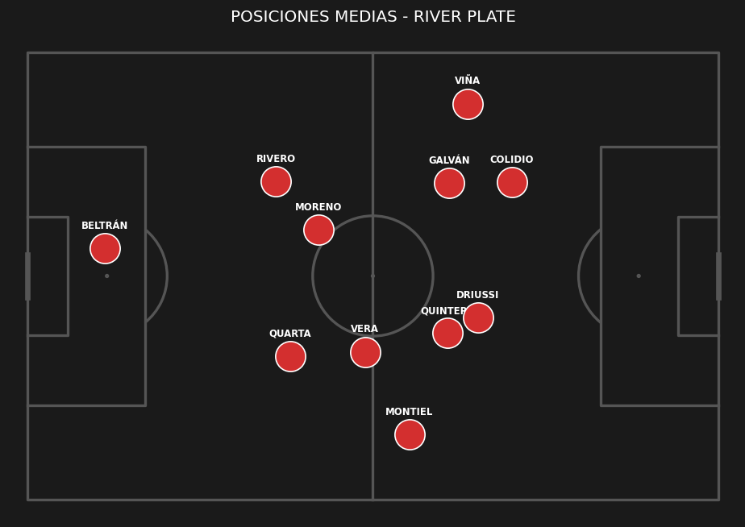
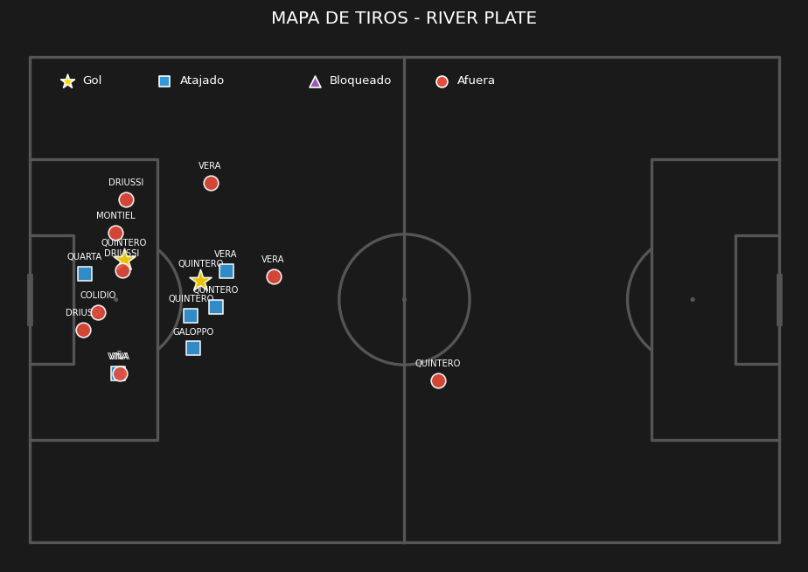
 | ESTADÍSTICAS DEL PARTIDO |  |  | PUNTOS ALTOS | PUNTOS BAJOS
 | Métrica | River Plate | Gimnasia y Esgrima | • Dominio de la posesión de balón | • Baja efectividad en la definición
 | Posesión de balón | 71% | 29% | • Buen volumen de tiros al arco
 | Tiros totales | 17 | 3 | • Solidez defensiva (Permitió pocos tiros)
 | Tiros al arco | 8 | 1 | • Alta precisión en el armado de juego
 | Tiros afuera | 9 | 1
 | Tiros bloqueados | 0 | 1
 | Córners | 6 | 4
 | Fueras de juego | 2 | 5
 | Faltas | 12 | 11
 | Tarjetas amarillas | 3 | 2
 | Tarjetas rojas | 1 | 2
 | Pases totales | 635 | 255
 | Pases precisos | 556 | 172
 | Atajadas del arquero | 1 | 6
 | Quites | 12 | 24
 | Intercepciones | 12 | 13
 | Despejes | 18 | 22

FECHA 3 VS ROSARIO CENTRAL
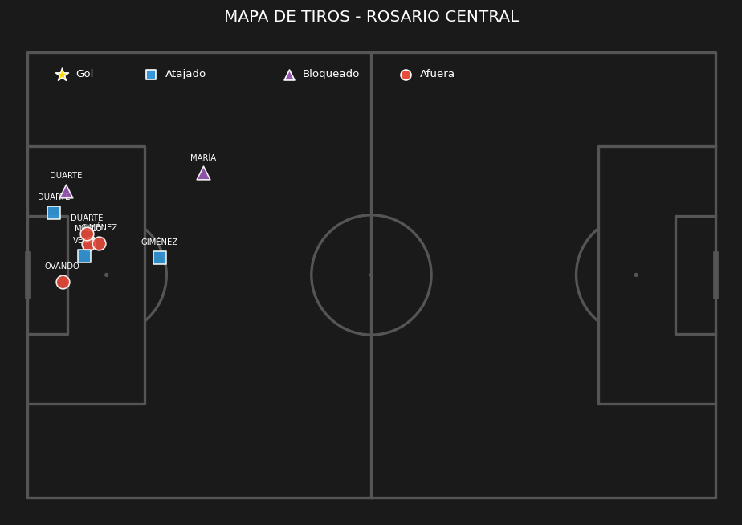
Jugador | Posición | Minutos | Nota SofaScore | Quites (Tackles) | Intercepciones | Despejes | Duelos (Gan/Tot) | Efectividad Duelos | Pérdidas de posesión | Faltas Cometidas | Faltas Recibidas | Asistencias | Pases Clave | Pases (Comp/Tot) | Efectividad Pases | Centros (Comp/Tot) | Efectividad Centros | Balones Largos (C/T) | Efectividad Balones | Regates (Exit/Tot) | Efectividad Regates | Goles | Tiros Totales | Tiros al Arco | Tiros Afuera
Santiago Beltrán | Arquero | 90 | 8.1 | 0 | 0 | 2 | '0/0 | 0 | 4 | 0 | 0 | 0 | 0 | '11/15 | 73 | '0/0 | 0 | '1/5 | 20 | '0/0 | 0 | 0 | 0 | 0 | 0
Gonzalo Montiel | Defensor | 90 | 6.9 | 0 | 1 | 1 | '2/4 | 50 | 14 | 0 | 1 | 0 | 1 | '43/54 | 79 | '0/1 | 0 | '1/3 | 33 | '0/0 | 0 | 0 | 0 | 0 | 0
Lucas Martínez Quarta | Defensor | 90 | 7.2 | 1 | 2 | 2 | '4/7 | 57 | 11 | 1 | 0 | 0 | 0 | '51/58 | 87 | '0/1 | 0 | '1/6 | 16 | '1/1 | 100 | 0 | 1 | 1 | 0
Paulo Díaz | Defensor | 90 | 7.6 | 2 | 3 | 8 | '11/17 | 64 | 7 | 1 | 1 | 0 | 0 | '45/52 | 86 | '0/0 | 0 | '2/4 | 50 | '0/0 | 0 | 0 | 1 | 0 | 0
Lautaro Rivero | Defensor | 70 | 6.5 | 2 | 0 | 1 | '4/9 | 44 | 21 | 2 | 0 | 0 | 0 | '27/36 | 75 | '0/1 | 0 | '1/4 | 25 | '2/2 | 100 | 0 | 1 | 0 | 1
Marcos Acuña | Defensor | 20 | 6.5 | 0 | 0 | 1 | '1/3 | 33 | 5 | 1 | 1 | 0 | 0 | '11/14 | 78 | '0/2 | 0 | '0/0 | 0 | '0/0 | 0 | 0 | 0 | 0 | 0
Fausto Vera | Mediocampista | 90 | 7.2 | 1 | 1 | 0 | '4/11 | 36 | 9 | 2 | 1 | 0 | 3 | '75/79 | 94 | '1/3 | 33 | '1/3 | 33 | '2/3 | 66 | 0 | 3 | 0 | 2
Aníbal Moreno | Mediocampista | 90 | 6.6 | 0 | 0 | 2 | '0/5 | 0 | 9 | 2 | 0 | 0 | 1 | '45/52 | 86 | '0/0 | 0 | '2/5 | 40 | '0/0 | 0 | 0 | 1 | 0 | 1
Juan Fernando Quintero | Mediocampista | 70 | 7.4 | 0 | 0 | 0 | '2/4 | 50 | 10 | 0 | 1 | 0 | 4 | '46/50 | 92 | '1/5 | 20 | '7/8 | 87 | '1/2 | 50 | 0 | 5 | 1 | 2
Tomás Galván | Mediocampista | 70 | 6.6 | 3 | 2 | 0 | '4/7 | 57 | 7 | 2 | 1 | 0 | 1 | '27/33 | 81 | '0/0 | 0 | '0/0 | 0 | '0/0 | 0 | 0 | 1 | 0 | 0
Giuliano Galoppo | Mediocampista | 20 | 6.6 | 1 | 0 | 0 | '1/3 | 33 | 4 | 0 | 0 | 0 | 0 | '7/8 | 87 | '0/0 | 0 | '0/0 | 0 | '0/0 | 0 | 0 | 0 | 0 | 0
Santiago Lencina | Mediocampista | 20 | 6.5 | 0 | 0 | 0 | '0/1 | 0 | 4 | 0 | 0 | 0 | 0 | '13/15 | 86 | '0/0 | 0 | '0/0 | 0 | '0/1 | 0 | 0 | 0 | 0 | 0
Facundo Colidio | Delantero | 77 | 6.3 | 0 | 0 | 0 | '4/11 | 36 | 15 | 2 | 3 | 0 | 2 | '21/29 | 72 | '0/1 | 0 | '2/2 | 100 | '1/3 | 33 | 0 | 1 | 1 | 0
Sebastián Driussi | Delantero | 45 | 6.6 | 1 | 0 | 0 | '2/3 | 66 | 8 | 0 | 0 | 0 | 1 | '12/16 | 75 | '0/0 | 0 | '1/1 | 100 | '0/0 | 0 | 0 | 1 | 0 | 1
Maximiliano Salas | Delantero | 45 | 6.4 | 1 | 0 | 2 | '3/7 | 42 | 6 | 3 | 0 | 0 | 0 | '2/6 | 33 | '0/0 | 0 | '1/2 | 50 | '1/1 | 100 | 0 | 2 | 1 | 0
Ian Subiabre | Delantero | 13 | 6.4 | 0 | 0 | 0 | '1/4 | 25 | 4 | 0 | 0 | 0 | 0 | '3/4 | 75 | '0/0 | 0 | '0/0 | 0 | '1/2 | 50 | 0 | 0 | 0 | 0

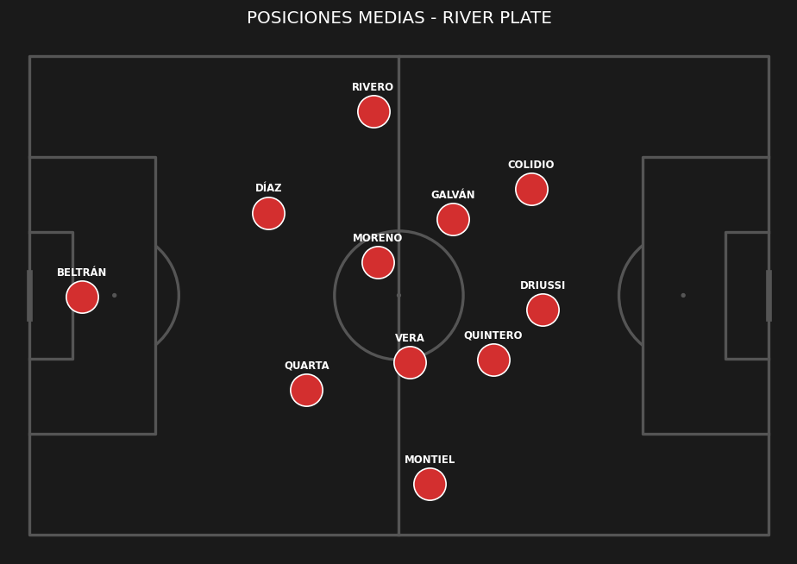
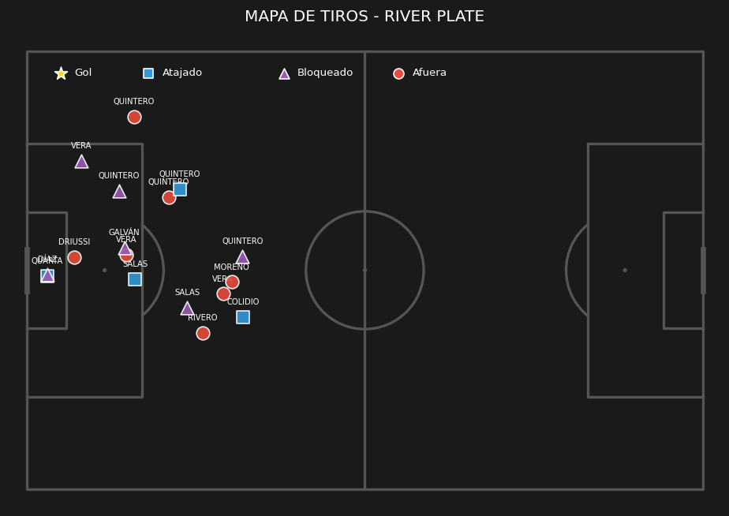
 | ESTADÍSTICAS DEL PARTIDO |  |  | PUNTOS ALTOS | PUNTOS BAJOS
 | Métrica | Rosario Central | River Plate | • Dominio de la posesión de balón | • Baja efectividad en la definición
 | Posesión de balón | 34% | 66% |  | • Exceso de faltas cometidas
 | Tiros totales | 9 | 17
 | Tiros al arco | 3 | 4
 | Tiros afuera | 4 | 7
 | Tiros bloqueados | 2 | 6
 | Córners | 6 | 3
 | Fueras de juego | 5 | 2
 | Faltas | 10 | 16
 | Tarjetas amarillas | 2 | 4
 | Pases totales | 265 | 521
 | Pases precisos | 178 | 439
 | Atajadas del arquero | 4 | 3
 | Quites | 17 | 12
 | Intercepciones | 16 | 9
 | Despejes | 22 | 19

FECHA 4 VS TIGRE
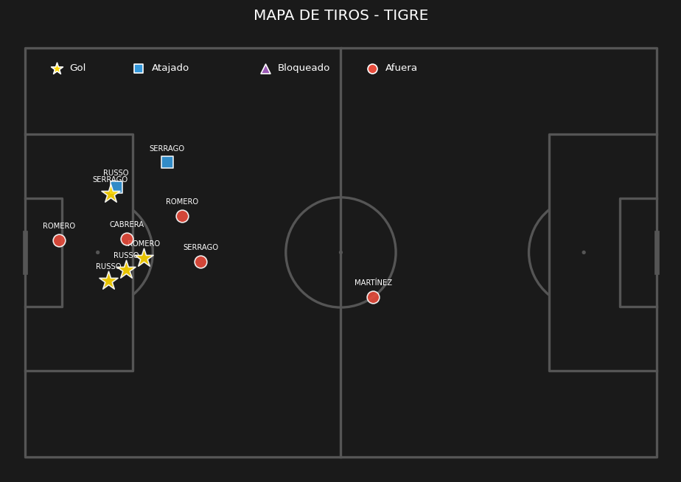
Jugador | Posición | Minutos | Nota SofaScore | Quites (Tackles) | Intercepciones | Despejes | Duelos (Gan/Tot) | Efectividad Duelos | Pérdidas de posesión | Faltas Cometidas | Faltas Recibidas | Asistencias | Pases Clave | Pases (Comp/Tot) | Efectividad Pases | Centros (Comp/Tot) | Efectividad Centros | Balones Largos (C/T) | Efectividad Balones | Regates (Exit/Tot) | Efectividad Regates | Goles | Tiros Totales | Tiros al Arco | Tiros Afuera
Santiago Beltrán | Arquero | 90 | 5 | 0 | 0 | 0 | '0/0 | 0 | 1 | 0 | 0 | 0 | 0 | '13/13 | 100 | '0/0 | 0 | '4/4 | 100 | '0/0 | 0 | 0 | 0 | 0 | 0
Gonzalo Montiel | Defensor | 90 | 5.6 | 0 | 1 | 0 | '2/3 | 66 | 19 | 0 | 1 | 0 | 2 | '38/53 | 71 | '1/1 | 100 | '0/5 | 0 | '0/0 | 0 | 0 | 0 | 0 | 0
Lucas Martínez Quarta | Defensor | 90 | 5.9 | 5 | 1 | 4 | '10/19 | 52 | 13 | 2 | 2 | 0 | 1 | '40/49 | 81 | '0/0 | 0 | '4/7 | 57 | '0/2 | 0 | 0 | 1 | 0 | 1
Lautaro Rivero | Defensor | 90 | 7.5 | 2 | 1 | 0 | '4/7 | 57 | 10 | 1 | 1 | 0 | 1 | '61/70 | 87 | '1/1 | 100 | '7/11 | 63 | '0/0 | 0 | 1 | 1 | 1 | 0
Matías Viña | Defensor | 45 | 5.9 | 0 | 0 | 1 | '2/5 | 40 | 16 | 0 | 0 | 0 | 1 | '21/31 | 67 | '0/5 | 0 | '0/2 | 0 | '1/1 | 100 | 0 | 0 | 0 | 0
Marcos Acuña | Defensor | 45 | 6.6 | 1 | 0 | 0 | '1/2 | 50 | 15 | 1 | 0 | 0 | 0 | '29/37 | 78 | '0/6 | 0 | '1/5 | 20 | '0/0 | 0 | 0 | 1 | 0 | 0
Aníbal Moreno | Mediocampista | 90 | 6.3 | 2 | 1 | 2 | '3/6 | 50 | 14 | 1 | 0 | 0 | 0 | '55/68 | 80 | '0/0 | 0 | '6/7 | 85 | '0/0 | 0 | 0 | 1 | 0 | 0
Tomás Galván | Mediocampista | 72 | 6.5 | 1 | 0 | 0 | '5/7 | 71 | 9 | 1 | 2 | 0 | 0 | '30/34 | 88 | '0/1 | 0 | '0/0 | 0 | '1/2 | 50 | 0 | 2 | 0 | 2
Juan Fernando Quintero | Mediocampista | 72 | 7 | 0 | 0 | 0 | '3/5 | 60 | 18 | 0 | 1 | 0 | 2 | '53/58 | 91 | '1/9 | 11 | '7/7 | 100 | '2/4 | 50 | 0 | 1 | 1 | 0
Fausto Vera | Mediocampista | 59 | 6.3 | 2 | 0 | 0 | '5/8 | 62 | 11 | 2 | 1 | 0 | 0 | '47/51 | 92 | '0/4 | 0 | '2/3 | 66 | '1/1 | 100 | 0 | 5 | 2 | 1
Kevin Castaño | Mediocampista | 18 | 6.7 | 1 | 0 | 0 | '2/4 | 50 | 3 | 0 | 1 | 0 | 3 | '16/18 | 88 | '1/1 | 100 | '2/3 | 66 | '0/1 | 0 | 0 | 1 | 0 | 1
Giuliano Galoppo | Mediocampista | 18 | 7.3 | 1 | 0 | 1 | '5/7 | 71 | 4 | 1 | 2 | 0 | 0 | '5/7 | 71 | '0/0 | 0 | '0/0 | 0 | '1/1 | 100 | 0 | 1 | 0 | 0
Maximiliano Salas | Delantero | 72 | 6.6 | 0 | 0 | 0 | '1/5 | 20 | 11 | 0 | 0 | 0 | 0 | '21/23 | 91 | '0/5 | 0 | '1/1 | 100 | '0/0 | 0 | 0 | 2 | 1 | 0
Facundo Colidio | Delantero | 61 | 6.6 | 1 | 0 | 1 | '3/10 | 30 | 12 | 0 | 1 | 0 | 1 | '18/20 | 90 | '0/2 | 0 | '1/1 | 100 | '1/3 | 33 | 0 | 0 | 0 | 0
Agustín Ruberto | Delantero | 29 | 6.5 | 0 | 0 | 0 | '1/3 | 33 | 1 | 0 | 0 | 0 | 0 | '8/8 | 100 | '0/1 | 0 | '0/0 | 0 | '1/1 | 100 | 0 | 0 | 0 | 0
Ian Subiabre | Delantero | 18 | 6.2 | 0 | 0 | 0 | '0/4 | 0 | 6 | 0 | 0 | 0 | 0 | '2/4 | 50 | '0/0 | 0 | '0/0 | 0 | '0/0 | 0 | 0 | 1 | 0 | 0

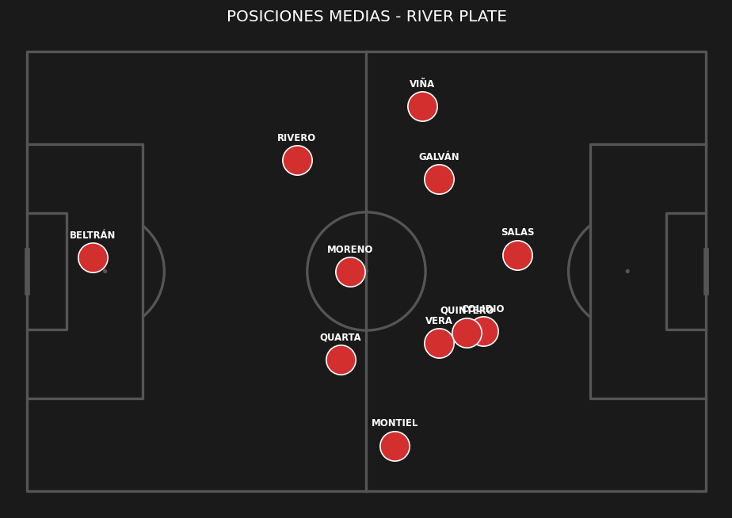
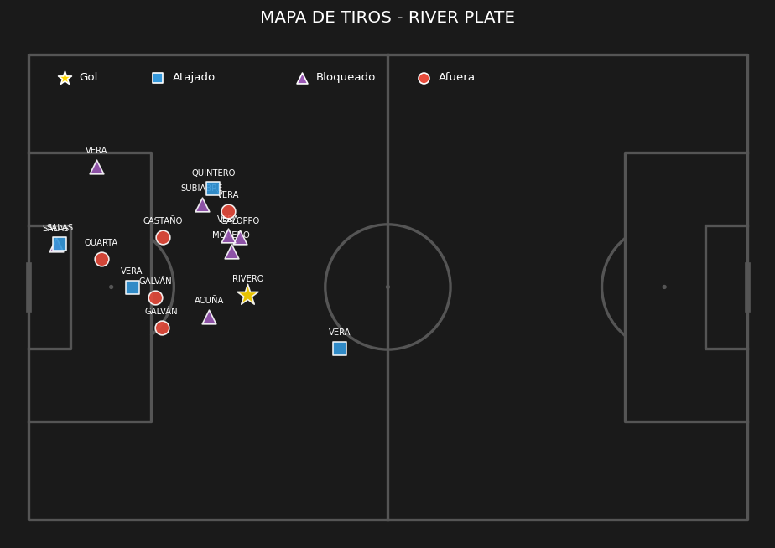
 | ESTADÍSTICAS DEL PARTIDO |  |  | PUNTOS ALTOS | PUNTOS BAJOS
 | Métrica | River Plate | Tigre | • Dominio de la posesión de balón | • El rival llegó con facilidad al arco
 | Posesión de balón | 71% | 29% | • Buen volumen de tiros al arco
 | Tiros totales | 17 | 11
 | Tiros al arco | 5 | 6
 | Tiros afuera | 5 | 5
 | Tiros bloqueados | 7 | 1
 | Córners | 7 | 2
 | Fueras de juego | 1 | 0
 | Faltas | 9 | 13
 | Tarjetas amarillas | 2 | 4
 | Tarjetas rojas | 1 | 0
 | Pases totales | 544 | 232
 | Pases precisos | 457 | 142
 | Atajadas del arquero | 2 | 4
 | Quites | 16 | 19
 | Intercepciones | 4 | 17
 | Despejes | 9 | 38

FECHA 5 VS ARGENTINOS JUNIORS
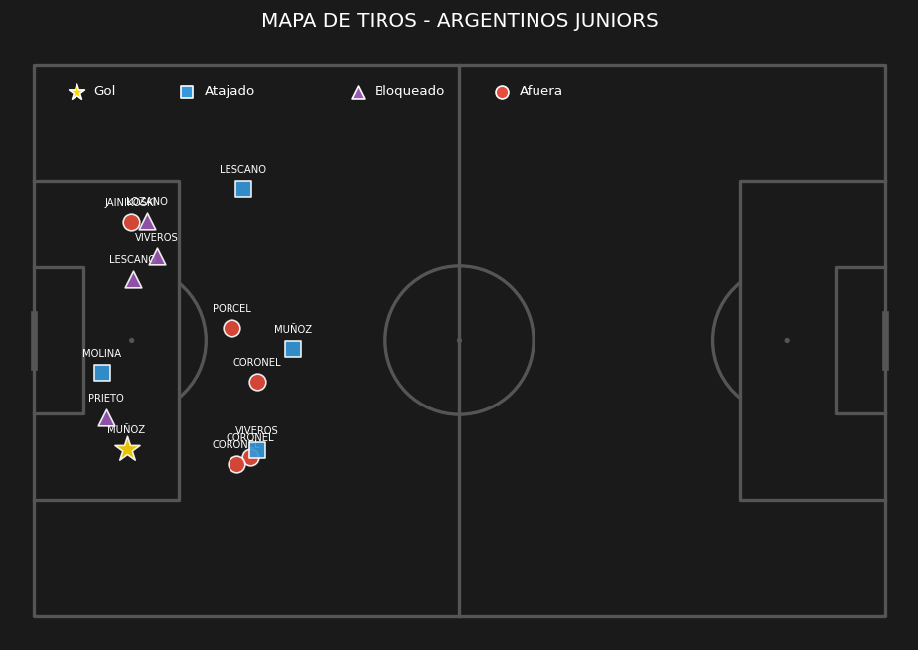
Jugador | Posición | Minutos | Nota SofaScore | Quites (Tackles) | Intercepciones | Despejes | Duelos (Gan/Tot) | Efectividad Duelos | Pérdidas de posesión | Faltas Cometidas | Faltas Recibidas | Asistencias | Pases Clave | Pases (Comp/Tot) | Efectividad Pases | Centros (Comp/Tot) | Efectividad Centros | Balones Largos (C/T) | Efectividad Balones | Regates (Exit/Tot) | Efectividad Regates | Goles | Tiros Totales | Tiros al Arco | Tiros Afuera
Santiago Beltrán | Arquero | 90 | 6.7 | 0 | 0 | 2 | '0/0 | 0 | 11 | 0 | 0 | 0 | 0 | '21/32 | 65 | '0/0 | 0 | '4/15 | 26 | '0/0 | 0 | 0 | 0 | 0 | 0
Gonzalo Montiel | Defensor | 90 | 6.3 | 1 | 0 | 1 | '4/7 | 57 | 15 | 1 | 1 | 0 | 1 | '29/37 | 78 | '3/6 | 50 | '2/6 | 33 | '0/0 | 0 | 0 | 2 | 0 | 1
Lucas Martínez Quarta | Defensor | 90 | 6.5 | 2 | 1 | 6 | '4/9 | 44 | 17 | 2 | 0 | 0 | 0 | '42/57 | 73 | '0/0 | 0 | '5/13 | 38 | '0/1 | 0 | 0 | 1 | 0 | 1
Lautaro Rivero | Defensor | 90 | 7 | 2 | 1 | 4 | '6/11 | 54 | 16 | 3 | 1 | 0 | 0 | '35/49 | 71 | '0/0 | 0 | '7/13 | 53 | '0/0 | 0 | 0 | 0 | 0 | 0
Marcos Acuña | Defensor | 60 | 6.3 | 2 | 0 | 0 | '4/10 | 40 | 25 | 2 | 1 | 0 | 0 | '20/38 | 52 | '0/1 | 0 | '3/9 | 33 | '0/0 | 0 | 0 | 0 | 0 | 0
Matías Viña | Defensor | 30 | 6.5 | 1 | 1 | 0 | '1/3 | 33 | 6 | 0 | 0 | 0 | 0 | '7/11 | 63 | '0/0 | 0 | '1/2 | 50 | '0/1 | 0 | 0 | 1 | 0 | 0
Juan Portillo | Defensor | 7 | 0 | 0 | 0 | 0 | '0/0 | 0 | 1 | 0 | 0 | 0 | 0 | '4/4 | 100 | '0/0 | 0 | '1/1 | 100 | '0/0 | 0 | 0 | 0 | 0 | 0
Giuliano Galoppo | Mediocampista | 90 | 6.7 | 1 | 0 | 2 | '5/11 | 45 | 15 | 1 | 0 | 0 | 1 | '27/34 | 79 | '0/1 | 0 | '3/4 | 75 | '1/3 | 33 | 0 | 2 | 0 | 2
Juan Fernando Quintero | Mediocampista | 90 | 7.1 | 0 | 0 | 0 | '2/5 | 40 | 10 | 0 | 1 | 0 | 2 | '43/46 | 93 | '0/2 | 0 | '2/2 | 100 | '1/3 | 33 | 0 | 1 | 0 | 0
Aníbal Moreno | Mediocampista | 75 | 7.2 | 4 | 2 | 0 | '6/7 | 85 | 8 | 1 | 1 | 0 | 1 | '34/42 | 80 | '0/0 | 0 | '4/6 | 66 | '0/0 | 0 | 0 | 0 | 0 | 0
Tomás Galván | Mediocampista | 71 | 6.3 | 3 | 1 | 0 | '5/12 | 41 | 17 | 0 | 1 | 0 | 1 | '22/27 | 81 | '0/0 | 0 | '0/0 | 0 | '1/3 | 33 | 0 | 1 | 0 | 0
Kevin Castaño | Mediocampista | 45 | 6.4 | 3 | 3 | 1 | '5/9 | 55 | 9 | 0 | 1 | 0 | 0 | '7/11 | 63 | '0/0 | 0 | '0/1 | 0 | '0/2 | 0 | 0 | 0 | 0 | 0
Kendry Páez | Mediocampista | 19 | 6.5 | 0 | 0 | 0 | '0/0 | 0 | 5 | 0 | 0 | 0 | 0 | '8/12 | 66 | '0/0 | 0 | '0/0 | 0 | '0/0 | 0 | 0 | 0 | 0 | 0
Agustín Ruberto | Delantero | 71 | 6.3 | 0 | 0 | 0 | '4/12 | 33 | 3 | 1 | 1 | 0 | 0 | '12/15 | 80 | '0/0 | 0 | '1/1 | 100 | '1/1 | 100 | 0 | 1 | 1 | 0
Ian Subiabre | Delantero | 45 | 6 | 0 | 0 | 0 | '0/9 | 0 | 10 | 5 | 0 | 0 | 0 | '7/11 | 63 | '0/0 | 0 | '0/0 | 0 | '0/2 | 0 | 0 | 0 | 0 | 0
Maximiliano Salas | Delantero | 19 | 6.4 | 0 | 0 | 0 | '2/3 | 66 | 3 | 1 | 0 | 0 | 2 | '5/7 | 71 | '0/0 | 0 | '0/0 | 0 | '0/0 | 0 | 0 | 0 | 0 | 0

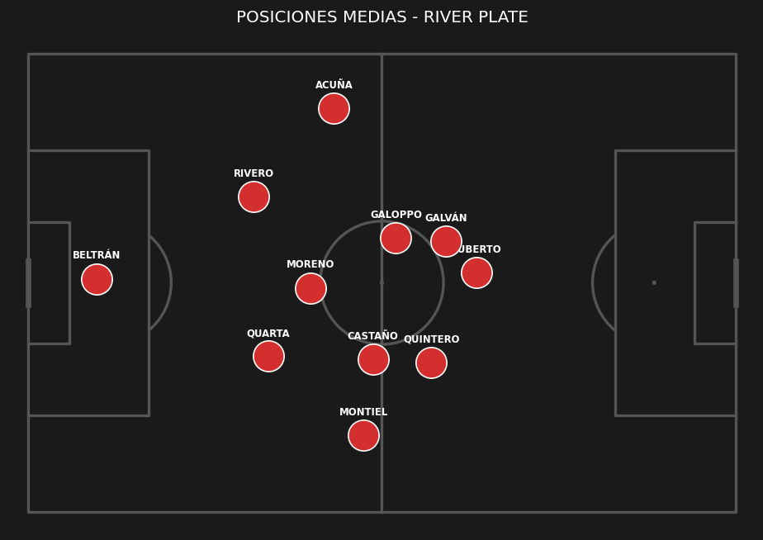
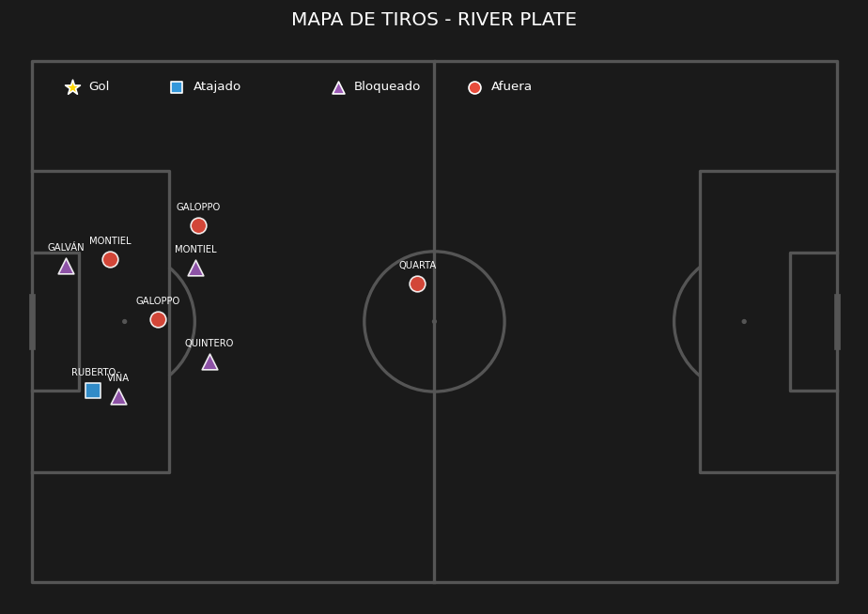
 | ESTADÍSTICAS DEL PARTIDO |  |  | PUNTOS ALTOS | PUNTOS BAJOS
 | Métrica | Argentinos Juniors | River Plate | • Sin aspectos destacados | • El rival llegó con facilidad al arco
 | Posesión de balón | 48% | 52% |  | • Imprecisión general en los pases
 | Tiros totales | 14 | 9 |  | • Exceso de faltas cometidas
 | Tiros al arco | 5 | 1
 | Tiros afuera | 5 | 4
 | Tiros bloqueados | 4 | 4
 | Córners | 1 | 1
 | Fueras de juego | 5 | 3
 | Faltas | 9 | 17
 | Tarjetas amarillas | 0 | 4
 | Pases totales | 402 | 433
 | Pases precisos | 299 | 323
 | Atajadas del arquero | 1 | 4
 | Quites | 19 | 19
 | Intercepciones | 10 | 9
 | Despejes | 18 | 16

FECHA 6 VS VÉLEZ SARSFIELD
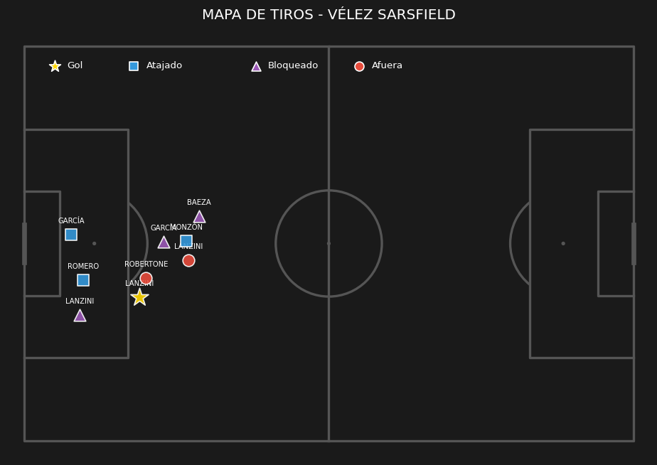
Jugador | Posición | Minutos | Nota SofaScore | Quites (Tackles) | Intercepciones | Despejes | Duelos (Gan/Tot) | Efectividad Duelos | Pérdidas de posesión | Faltas Cometidas | Faltas Recibidas | Asistencias | Pases Clave | Pases (Comp/Tot) | Efectividad Pases | Centros (Comp/Tot) | Efectividad Centros | Balones Largos (C/T) | Efectividad Balones | Regates (Exit/Tot) | Efectividad Regates | Goles | Tiros Totales | Tiros al Arco | Tiros Afuera
Franco Armani | Arquero | 45 | 6.7 | 0 | 0 | 0 | '0/0 | 0 | 4 | 0 | 0 | 0 | 0 | '11/15 | 73 | '0/0 | 0 | '2/6 | 33 | '0/0 | 0 | 0 | 0 | 0 | 0
Santiago Beltrán | Arquero | 45 | 7.5 | 0 | 0 | 1 | '0/0 | 0 | 3 | 0 | 0 | 0 | 0 | '7/10 | 70 | '0/0 | 0 | '2/5 | 40 | '0/0 | 0 | 0 | 0 | 0 | 0
Gonzalo Montiel | Defensor | 90 | 6.8 | 2 | 1 | 2 | '5/8 | 62 | 19 | 2 | 0 | 0 | 0 | '40/55 | 72 | '1/2 | 50 | '2/7 | 28 | '0/1 | 0 | 0 | 1 | 0 | 1
Lucas Martínez Quarta | Defensor | 90 | 7 | 2 | 2 | 6 | '4/8 | 50 | 8 | 0 | 0 | 0 | 0 | '63/68 | 92 | '0/0 | 0 | '9/13 | 69 | '0/1 | 0 | 0 | 0 | 0 | 0
Paulo Díaz | Defensor | 90 | 6.7 | 2 | 3 | 6 | '5/8 | 62 | 15 | 1 | 0 | 0 | 1 | '61/73 | 83 | '0/0 | 0 | '7/12 | 58 | '0/0 | 0 | 0 | 0 | 0 | 0
Matías Viña | Defensor | 90 | 6.3 | 0 | 1 | 2 | '6/8 | 75 | 32 | 1 | 2 | 0 | 3 | '42/65 | 64 | '1/3 | 33 | '0/8 | 0 | '1/2 | 50 | 0 | 2 | 0 | 2
Aníbal Moreno | Mediocampista | 90 | 7.1 | 6 | 4 | 0 | '10/19 | 52 | 16 | 3 | 1 | 0 | 0 | '57/68 | 83 | '0/1 | 0 | '3/5 | 60 | '3/4 | 75 | 0 | 0 | 0 | 0
Fausto Vera | Mediocampista | 66 | 7 | 3 | 0 | 1 | '6/7 | 85 | 3 | 0 | 1 | 0 | 0 | '33/35 | 94 | '0/0 | 0 | '1/2 | 50 | '0/0 | 0 | 0 | 2 | 0 | 1
Tomás Galván | Mediocampista | 45 | 6.2 | 1 | 0 | 0 | '3/6 | 50 | 8 | 1 | 1 | 0 | 1 | '25/27 | 92 | '0/0 | 0 | '0/0 | 0 | '1/1 | 100 | 0 | 1 | 0 | 0
Juan Fernando Quintero | Mediocampista | 27 | 6.4 | 0 | 0 | 0 | '0/1 | 0 | 3 | 0 | 0 | 0 | 0 | '14/15 | 93 | '0/0 | 0 | '1/1 | 100 | '0/0 | 0 | 0 | 0 | 0 | 0
Kendry Páez | Mediocampista | 25 | 6.5 | 2 | 0 | 0 | '3/4 | 75 | 12 | 0 | 0 | 0 | 0 | '7/12 | 58 | '0/5 | 0 | '0/2 | 0 | '1/2 | 50 | 0 | 1 | 1 | 0
Giuliano Galoppo | Mediocampista | 24 | 6.6 | 0 | 0 | 0 | '0/0 | 0 | 4 | 0 | 0 | 0 | 0 | '13/15 | 86 | '0/1 | 0 | '0/0 | 0 | '0/0 | 0 | 0 | 1 | 0 | 1
Sebastián Driussi | Delantero | 90 | 6.4 | 0 | 1 | 2 | '7/14 | 50 | 21 | 0 | 2 | 0 | 0 | '29/42 | 69 | '0/0 | 0 | '1/1 | 100 | '2/3 | 66 | 0 | 0 | 0 | 0
Facundo Colidio | Delantero | 90 | 5.7 | 0 | 0 | 0 | '2/11 | 18 | 24 | 3 | 1 | 0 | 1 | '29/40 | 72 | '0/0 | 0 | '1/3 | 33 | '1/5 | 20 | 0 | 3 | 3 | 0
Joaquin Freitas | Delantero | 63 | 6 | 3 | 0 | 0 | '4/15 | 26 | 20 | 3 | 0 | 0 | 3 | '11/18 | 61 | '0/0 | 0 | '0/1 | 0 | '1/2 | 50 | 0 | 0 | 0 | 0
Ian Subiabre | Delantero | 20 | 6.7 | 0 | 0 | 1 | '3/6 | 50 | 10 | 0 | 1 | 0 | 1 | '6/11 | 54 | '1/3 | 33 | '0/0 | 0 | '2/4 | 50 | 0 | 1 | 1 | 0

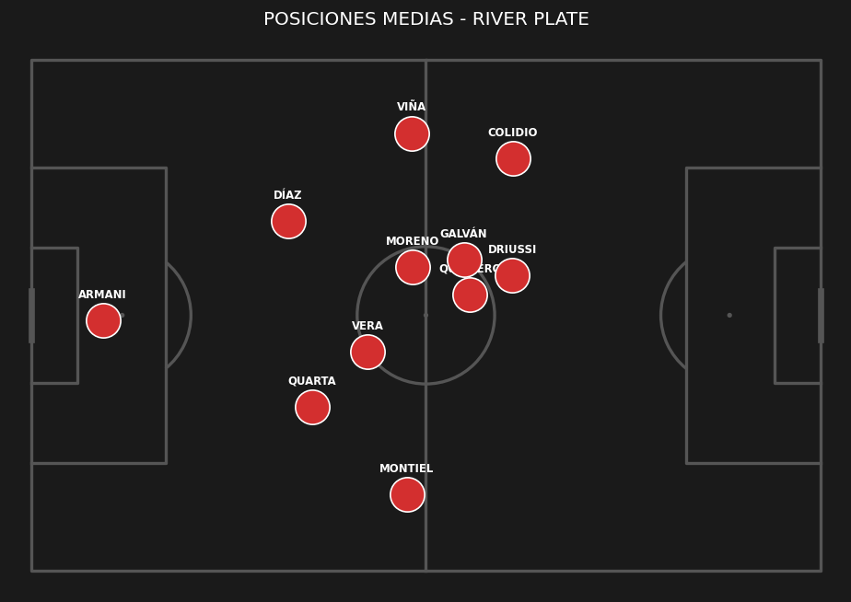
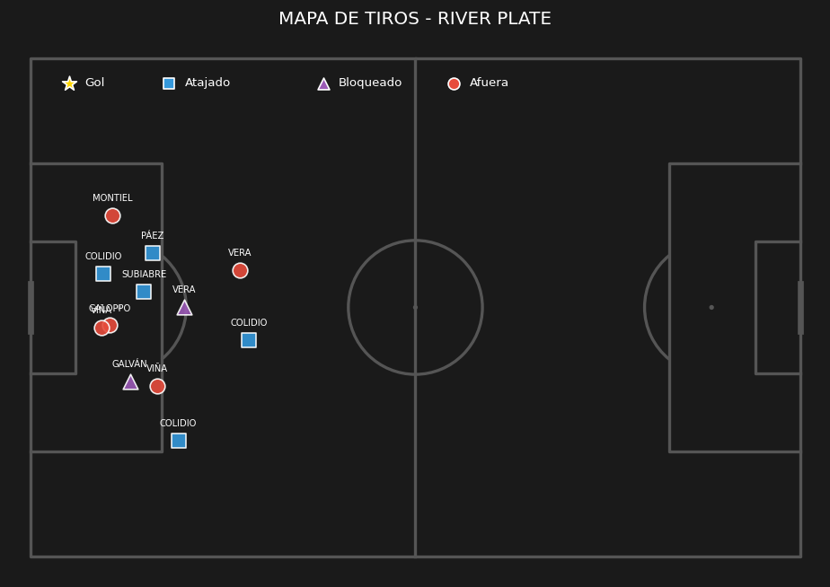
 | ESTADÍSTICAS DEL PARTIDO |  |  | PUNTOS ALTOS | PUNTOS BAJOS
 | Métrica | Vélez Sarsfield | River Plate | • Dominio de la posesión de balón | • Exceso de faltas cometidas
 | Posesión de balón | 37% | 63% | • Buen volumen de tiros al arco
 | Tiros totales | 9 | 12
 | Tiros al arco | 4 | 5
 | Tiros afuera | 2 | 5
 | Tiros bloqueados | 3 | 2
 | Córners | 5 | 7
 | Fueras de juego | 2 | 1
 | Faltas | 9 | 14
 | Tarjetas amarillas | 1 | 3
 | Pases totales | 327 | 569
 | Pases precisos | 198 | 448
 | Atajadas del arquero | 5 | 3
 | Quites | 25 | 21
 | Intercepciones | 12 | 12
 | Despejes | 22 | 21

FECHA 7 VS BANFIELD
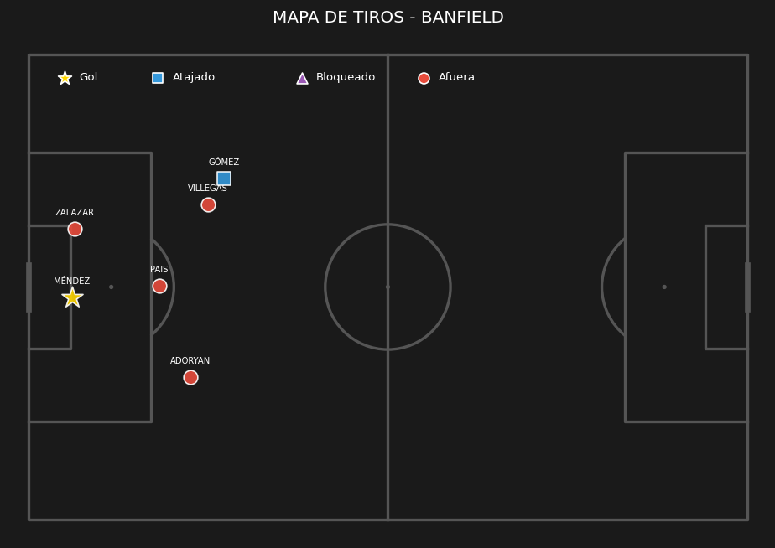
Jugador | Posición | Minutos | Nota SofaScore | Quites (Tackles) | Intercepciones | Despejes | Duelos (Gan/Tot) | Efectividad Duelos | Pérdidas de posesión | Faltas Cometidas | Faltas Recibidas | Asistencias | Pases Clave | Pases (Comp/Tot) | Efectividad Pases | Centros (Comp/Tot) | Efectividad Centros | Balones Largos (C/T) | Efectividad Balones | Regates (Exit/Tot) | Efectividad Regates | Goles | Tiros Totales | Tiros al Arco | Tiros Afuera
Santiago Beltrán | Arquero | 90 | 6 | 0 | 0 | 0 | '0/0 | 0 | 10 | 0 | 0 | 0 | 0 | '20/30 | 66 | '0/0 | 0 | '3/13 | 23 | '0/0 | 0 | 0 | 0 | 0 | 0
Gonzalo Montiel | Defensor | 90 | 7.2 | 1 | 1 | 3 | '2/3 | 66 | 8 | 1 | 1 | 0 | 2 | '37/44 | 84 | '0/0 | 0 | '4/7 | 57 | '0/0 | 0 | 0 | 0 | 0 | 0
Lucas Martínez Quarta | Defensor | 90 | 7.5 | 1 | 1 | 4 | '4/6 | 66 | 12 | 1 | 1 | 0 | 0 | '43/54 | 79 | '0/0 | 0 | '3/12 | 25 | '0/0 | 0 | 1 | 2 | 1 | 1
Lautaro Rivero | Defensor | 90 | 7.3 | 3 | 3 | 5 | '8/12 | 66 | 8 | 1 | 1 | 0 | 0 | '43/50 | 86 | '0/0 | 0 | '4/8 | 50 | '1/1 | 100 | 0 | 0 | 0 | 0
Facundo González | Defensor | 90 | 6.7 | 5 | 2 | 1 | '9/14 | 64 | 9 | 3 | 0 | 0 | 0 | '27/33 | 81 | '0/1 | 0 | '0/0 | 0 | '0/1 | 0 | 0 | 1 | 0 | 1
Fausto Vera | Mediocampista | 90 | 6.5 | 3 | 0 | 1 | '5/12 | 41 | 13 | 2 | 1 | 0 | 1 | '60/69 | 86 | '0/0 | 0 | '0/4 | 0 | '1/2 | 50 | 0 | 3 | 0 | 2
Tomás Galván | Mediocampista | 90 | 7.8 | 1 | 1 | 1 | '4/10 | 40 | 12 | 1 | 2 | 1 | 4 | '51/57 | 89 | '1/2 | 50 | '2/5 | 40 | '0/2 | 0 | 0 | 3 | 1 | 1
Aníbal Moreno | Mediocampista | 76 | 7.5 | 1 | 4 | 1 | '5/13 | 38 | 6 | 1 | 2 | 0 | 0 | '50/55 | 90 | '0/0 | 0 | '4/7 | 57 | '1/1 | 100 | 0 | 0 | 0 | 0
Kendry Páez | Mediocampista | 27 | 7.3 | 2 | 0 | 0 | '2/4 | 50 | 4 | 1 | 0 | 0 | 0 | '11/11 | 100 | '0/0 | 0 | '0/0 | 0 | '0/1 | 0 | 0 | 1 | 0 | 1
Giuliano Galoppo | Mediocampista | 14 | 6.7 | 0 | 1 | 0 | '2/3 | 66 | 3 | 0 | 1 | 0 | 0 | '11/12 | 91 | '0/0 | 0 | '2/2 | 100 | '0/1 | 0 | 0 | 1 | 1 | 0
Santiago Lencina | Mediocampista | 14 | 6.3 | 0 | 1 | 0 | '0/2 | 0 | 4 | 2 | 0 | 0 | 2 | '6/8 | 75 | '0/0 | 0 | '1/1 | 100 | '0/0 | 0 | 0 | 1 | 0 | 0
Sebastián Driussi | Delantero | 76 | 7.3 | 2 | 0 | 3 | '3/7 | 42 | 8 | 0 | 1 | 0 | 3 | '42/47 | 89 | '0/0 | 0 | '0/1 | 0 | '0/2 | 0 | 1 | 4 | 3 | 0
Joaquin Freitas | Delantero | 66 | 7.6 | 2 | 0 | 1 | '4/10 | 40 | 19 | 1 | 1 | 0 | 4 | '18/28 | 64 | '0/0 | 0 | '0/0 | 0 | '1/2 | 50 | 1 | 3 | 1 | 2
Ian Subiabre | Delantero | 63 | 6.7 | 1 | 2 | 0 | '4/14 | 28 | 24 | 1 | 0 | 1 | 5 | '18/31 | 58 | '1/3 | 33 | '2/3 | 66 | '2/7 | 28 | 0 | 5 | 1 | 4
Agustín Ruberto | Delantero | 24 | 6.3 | 0 | 0 | 0 | '0/3 | 0 | 3 | 0 | 0 | 0 | 1 | '6/8 | 75 | '0/0 | 0 | '1/1 | 100 | '0/0 | 0 | 0 | 1 | 0 | 1

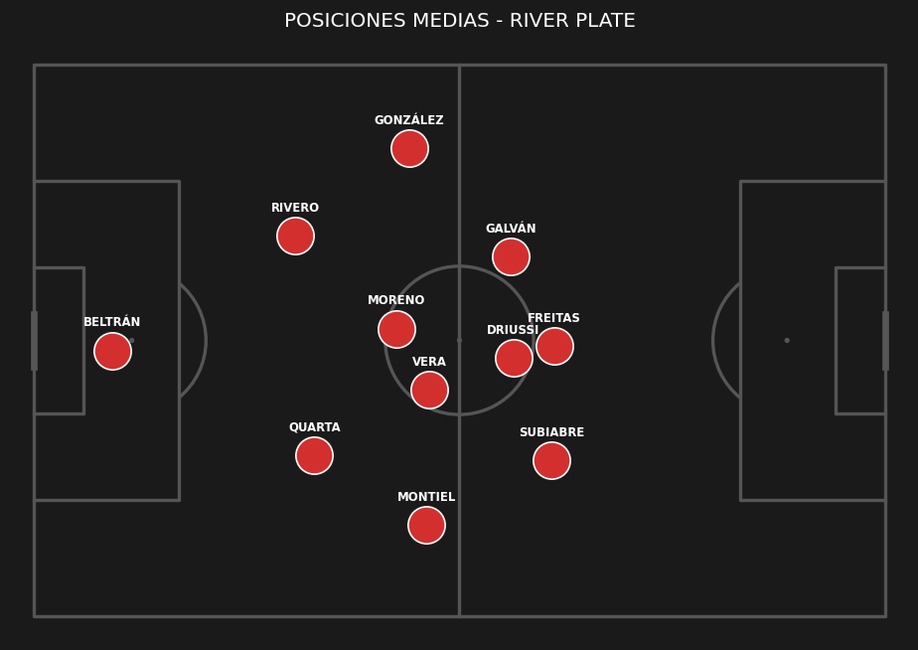
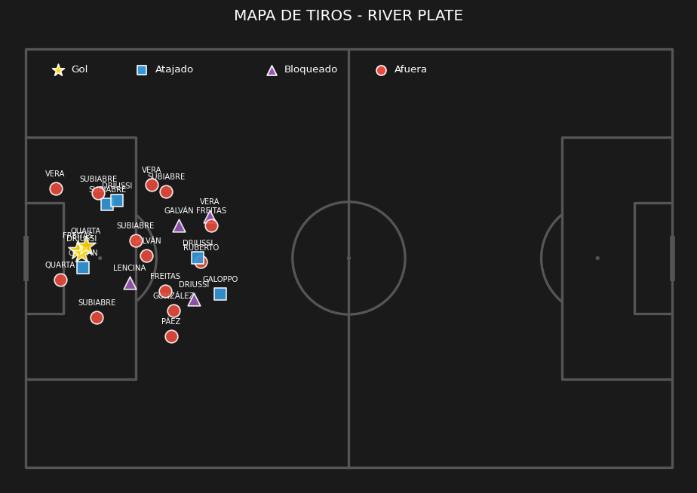
 | ESTADÍSTICAS DEL PARTIDO |  |  | PUNTOS ALTOS | PUNTOS BAJOS
 | Métrica | River Plate | Banfield | • Dominio de la posesión de balón | • Baja efectividad en la definición
 | Posesión de balón | 65% | 35% | • Buen volumen de tiros al arco | • Exceso de faltas cometidas
 | Tiros totales | 25 | 6 | • Solidez defensiva (Permitió pocos tiros)
 | Tiros al arco | 8 | 2
 | Tiros afuera | 13 | 4
 | Tiros bloqueados | 4 | 0
 | Córners | 6 | 3
 | Fueras de juego | 0 | 2
 | Faltas | 15 | 13
 | Tarjetas amarillas | 1 | 2
 | Pases totales | 537 | 280
 | Pases precisos | 443 | 184
 | Atajadas del arquero | 1 | 5
 | Quites | 22 | 22
 | Intercepciones | 16 | 9
 | Despejes | 20 | 17

FECHA 8 VS INDEPENDIENTE RIV
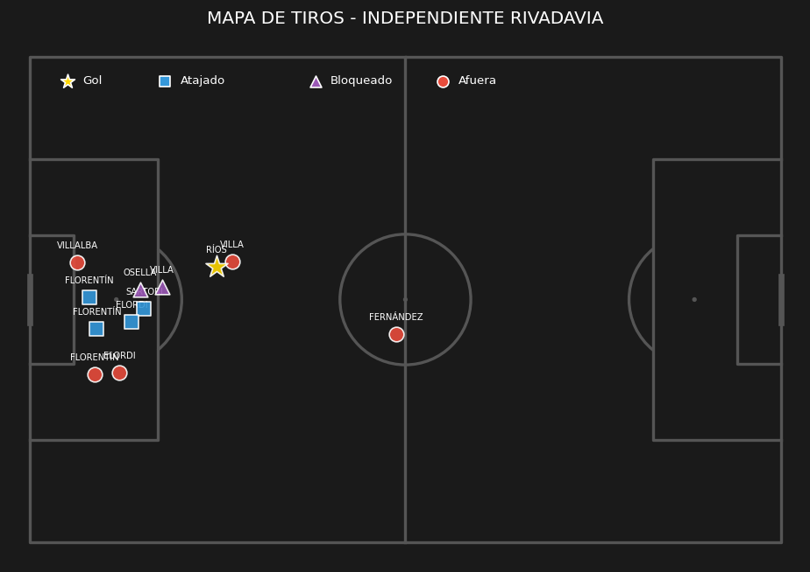
Jugador | Posición | Minutos | Nota SofaScore | Quites (Tackles) | Intercepciones | Despejes | Duelos (Gan/Tot) | Efectividad Duelos | Pérdidas de posesión | Faltas Cometidas | Faltas Recibidas | Asistencias | Pases Clave | Pases (Comp/Tot) | Efectividad Pases | Centros (Comp/Tot) | Efectividad Centros | Balones Largos (C/T) | Efectividad Balones | Regates (Exit/Tot) | Efectividad Regates | Goles | Tiros Totales | Tiros al Arco | Tiros Afuera
Santiago Beltrán | Arquero | 90 | 6.5 | 0 | 0 | 0 | '0/0 | 0 | 10 | 0 | 0 | 0 | 0 | '14/23 | 60 | '0/0 | 0 | '0/9 | 0 | '0/0 | 0 | 0 | 0 | 0 | 0
Gonzalo Montiel | Defensor | 90 | 7.7 | 3 | 2 | 2 | '6/8 | 75 | 18 | 1 | 1 | 0 | 4 | '50/62 | 80 | '0/2 | 0 | '1/3 | 33 | '0/1 | 0 | 1 | 1 | 1 | 0
Lucas Martínez Quarta | Defensor | 90 | 7 | 2 | 3 | 5 | '5/9 | 55 | 5 | 1 | 0 | 0 | 0 | '62/67 | 92 | '0/0 | 0 | '2/5 | 40 | '1/1 | 100 | 0 | 0 | 0 | 0
Lautaro Rivero | Defensor | 90 | 7.3 | 0 | 1 | 10 | '7/7 | 100 | 6 | 0 | 2 | 0 | 0 | '54/60 | 90 | '0/0 | 0 | '4/8 | 50 | '1/1 | 100 | 0 | 0 | 0 | 0
Marcos Acuña | Defensor | 90 | 7 | 2 | 2 | 7 | '8/11 | 72 | 16 | 0 | 1 | 0 | 1 | '52/60 | 86 | '0/3 | 0 | '2/5 | 40 | '0/0 | 0 | 0 | 1 | 0 | 1
Fausto Vera | Mediocampista | 90 | 7.2 | 1 | 2 | 5 | '2/4 | 50 | 8 | 1 | 0 | 0 | 2 | '75/82 | 91 | '0/0 | 0 | '1/2 | 50 | '0/0 | 0 | 0 | 1 | 0 | 1
Tomás Galván | Mediocampista | 90 | 6.2 | 0 | 0 | 0 | '3/8 | 37 | 14 | 0 | 1 | 0 | 1 | '44/49 | 89 | '0/2 | 0 | '1/1 | 100 | '1/2 | 50 | 0 | 1 | 0 | 0
Aníbal Moreno | Mediocampista | 89 | 7.2 | 4 | 1 | 3 | '5/7 | 71 | 11 | 1 | 1 | 0 | 1 | '60/71 | 84 | '0/0 | 0 | '1/1 | 100 | '0/0 | 0 | 0 | 1 | 0 | 0
Kevin Castaño | Mediocampista | 11 | 6.5 | 0 | 0 | 0 | '0/0 | 0 | 1 | 0 | 0 | 0 | 0 | '3/4 | 75 | '0/0 | 0 | '0/0 | 0 | '0/0 | 0 | 0 | 0 | 0 | 0
Joaquin Freitas | Delantero | 89 | 6.5 | 0 | 0 | 0 | '4/10 | 40 | 13 | 3 | 1 | 0 | 1 | '17/25 | 68 | '0/0 | 0 | '0/0 | 0 | '1/2 | 50 | 0 | 3 | 1 | 2
Sebastián Driussi | Delantero | 83 | 6.4 | 0 | 0 | 3 | '4/11 | 36 | 22 | 0 | 2 | 0 | 0 | '35/46 | 76 | '0/1 | 0 | '0/1 | 0 | '1/5 | 20 | 0 | 2 | 0 | 1
Ian Subiabre | Delantero | 72 | 6.3 | 0 | 0 | 0 | '2/5 | 40 | 11 | 3 | 1 | 1 | 1 | '13/19 | 68 | '1/3 | 33 | '1/1 | 100 | '1/1 | 100 | 0 | 2 | 1 | 1
Cristian Jaime | Delantero | 18 | 6.5 | 0 | 0 | 0 | '3/7 | 42 | 6 | 0 | 1 | 0 | 0 | '5/7 | 71 | '0/0 | 0 | '1/1 | 100 | '1/4 | 25 | 0 | 0 | 0 | 0
Facundo Colidio | Delantero | 1 | 0 | 0 | 0 | 0 | '0/0 | 0 | 0 | 0 | 0 | 0 | 0 | '1/1 | 100 | '0/0 | 0 | '0/0 | 0 | '0/0 | 0 | 0 | 0 | 0 | 0
Maximiliano Salas | Delantero | 1 | 0 | 0 | 0 | 0 | '0/1 | 0 | 0 | 0 | 0 | 0 | 0 | '1/1 | 100 | '0/0 | 0 | '0/0 | 0 | '0/0 | 0 | 0 | 0 | 0 | 0

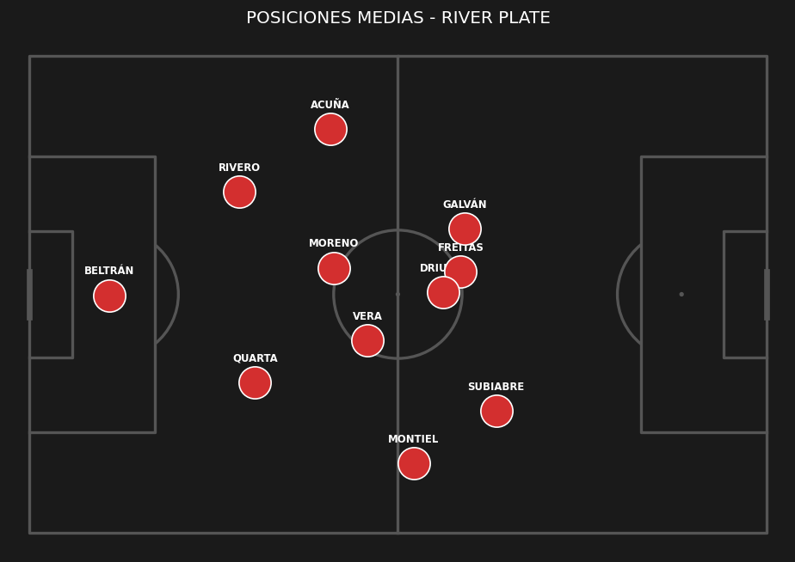
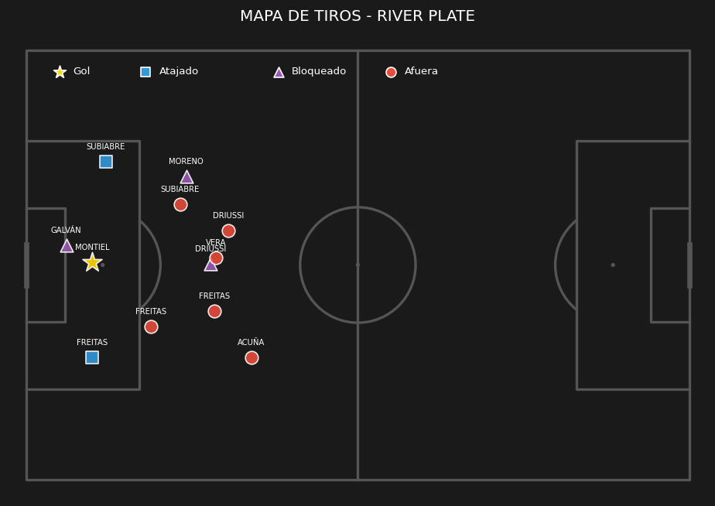
 | ESTADÍSTICAS DEL PARTIDO |  |  | PUNTOS ALTOS | PUNTOS BAJOS
 | Métrica | Independiente Rivadavia | River Plate | • Dominio de la posesión de balón | • El rival llegó con facilidad al arco
 | Posesión de balón | 30% | 70% |  | • Baja efectividad en la definición
 | Tiros totales | 12 | 12
 | Tiros al arco | 5 | 3
 | Tiros afuera | 5 | 6
 | Tiros bloqueados | 2 | 3
 | Córners | 2 | 2
 | Fueras de juego | 4 | 4
 | Faltas | 13 | 10
 | Tarjetas amarillas | 0 | 3
 | Pases totales | 233 | 577
 | Pases precisos | 153 | 486
 | Atajadas del arquero | 2 | 4
 | Quites | 18 | 12
 | Intercepciones | 12 | 11
 | Despejes | 16 | 35

FECHA 10 VS HURACÁN
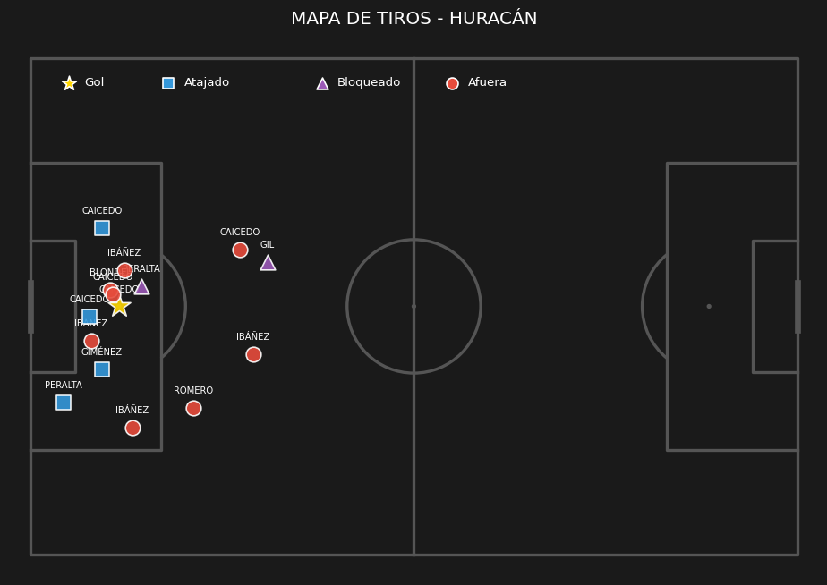
Jugador | Posición | Minutos | Nota SofaScore | Quites (Tackles) | Intercepciones | Despejes | Duelos (Gan/Tot) | Efectividad Duelos | Pérdidas de posesión | Faltas Cometidas | Faltas Recibidas | Asistencias | Pases Clave | Pases (Comp/Tot) | Efectividad Pases | Centros (Comp/Tot) | Efectividad Centros | Balones Largos (C/T) | Efectividad Balones | Regates (Exit/Tot) | Efectividad Regates | Goles | Tiros Totales | Tiros al Arco | Tiros Afuera
Santiago Beltrán | Arquero | 90 | 7.6 | 0 | 0 | 0 | '1/1 | 100 | 8 | 0 | 1 | 0 | 0 | '17/25 | 68 | '0/0 | 0 | '4/12 | 33 | '0/0 | 0 | 0 | 0 | 0 | 0
Gonzalo Montiel | Defensor | 90 | 8 | 2 | 2 | 2 | '3/4 | 75 | 7 | 0 | 1 | 1 | 2 | '25/29 | 86 | '1/2 | 50 | '1/2 | 50 | '0/1 | 0 | 1 | 2 | 1 | 1
Lucas Martínez Quarta | Defensor | 90 | 6.3 | 0 | 2 | 8 | '3/5 | 60 | 13 | 1 | 0 | 0 | 0 | '56/69 | 81 | '0/0 | 0 | '6/14 | 42 | '1/1 | 100 | 0 | 0 | 0 | 0
Lautaro Rivero | Defensor | 90 | 7.4 | 2 | 1 | 4 | '5/6 | 83 | 5 | 1 | 2 | 0 | 0 | '54/59 | 91 | '0/0 | 0 | '4/7 | 57 | '1/1 | 100 | 0 | 0 | 0 | 0
Marcos Acuña | Defensor | 88 | 6.6 | 1 | 0 | 1 | '3/6 | 50 | 10 | 2 | 0 | 0 | 0 | '41/47 | 87 | '1/4 | 25 | '4/6 | 66 | '2/2 | 100 | 0 | 0 | 0 | 0
Matías Viña | Defensor | 13 | 6.7 | 0 | 1 | 1 | '2/3 | 66 | 3 | 0 | 1 | 0 | 0 | '0/2 | 0 | '0/0 | 0 | '0/2 | 0 | '1/1 | 100 | 0 | 0 | 0 | 0
Paulo Díaz | Defensor | 12 | 6.7 | 0 | 0 | 2 | '1/1 | 100 | 1 | 0 | 0 | 0 | 0 | '0/0 | 0 | '0/0 | 0 | '0/0 | 0 | '0/0 | 0 | 0 | 0 | 0 | 0
Fausto Vera | Mediocampista | 90 | 7 | 0 | 0 | 3 | '3/5 | 60 | 4 | 0 | 0 | 0 | 0 | '52/56 | 92 | '0/0 | 0 | '7/7 | 100 | '1/1 | 100 | 0 | 0 | 0 | 0
Aníbal Moreno | Mediocampista | 90 | 6.7 | 3 | 2 | 3 | '4/8 | 50 | 12 | 1 | 1 | 0 | 0 | '47/55 | 85 | '0/0 | 0 | '2/5 | 40 | '0/1 | 0 | 0 | 0 | 0 | 0
Kendry Páez | Mediocampista | 89 | 6.3 | 2 | 1 | 0 | '5/8 | 62 | 16 | 0 | 0 | 0 | 1 | '13/22 | 59 | '1/1 | 100 | '0/2 | 0 | '3/6 | 50 | 0 | 1 | 0 | 0
Tomás Galván | Mediocampista | 67 | 6.7 | 5 | 1 | 0 | '6/9 | 66 | 11 | 2 | 1 | 0 | 0 | '21/23 | 91 | '0/2 | 0 | '0/0 | 0 | '0/0 | 0 | 0 | 1 | 1 | 0
Juan Fernando Quintero | Mediocampista | 23 | 6.1 | 0 | 0 | 1 | '0/2 | 0 | 3 | 0 | 0 | 0 | 1 | '10/12 | 83 | '0/0 | 0 | '1/2 | 50 | '0/1 | 0 | 0 | 3 | 2 | 0
Ian Subiabre | Delantero | 67 | 6.6 | 1 | 2 | 0 | '2/6 | 33 | 10 | 2 | 1 | 0 | 1 | '14/18 | 77 | '0/3 | 0 | '0/2 | 0 | '0/0 | 0 | 0 | 1 | 1 | 0
Sebastián Driussi | Delantero | 45 | 7.3 | 0 | 0 | 1 | '1/4 | 25 | 3 | 0 | 1 | 0 | 0 | '9/10 | 90 | '0/0 | 0 | '1/1 | 100 | '0/0 | 0 | 1 | 1 | 1 | 0
Joaquin Freitas | Delantero | 45 | 6.7 | 0 | 0 | 1 | '2/7 | 28 | 6 | 1 | 1 | 0 | 1 | '5/9 | 55 | '0/1 | 0 | '0/0 | 0 | '1/1 | 100 | 0 | 1 | 1 | 0
Facundo Colidio | Delantero | 15 | 5.3 | 0 | 0 | 0 | '0/1 | 0 | 1 | 0 | 0 | 0 | 0 | '2/2 | 100 | '0/0 | 0 | '0/0 | 0 | '0/1 | 0 | 0 | 0 | 0 | 0

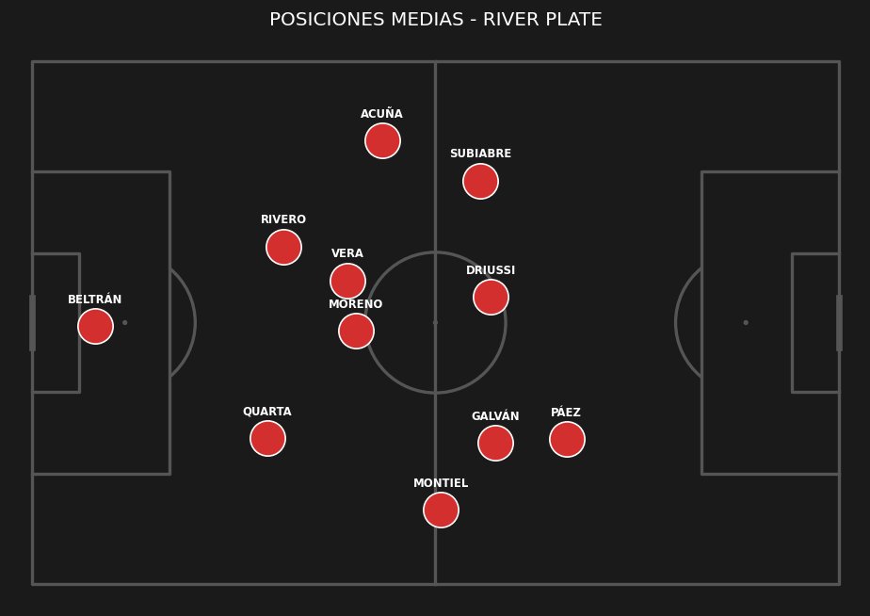
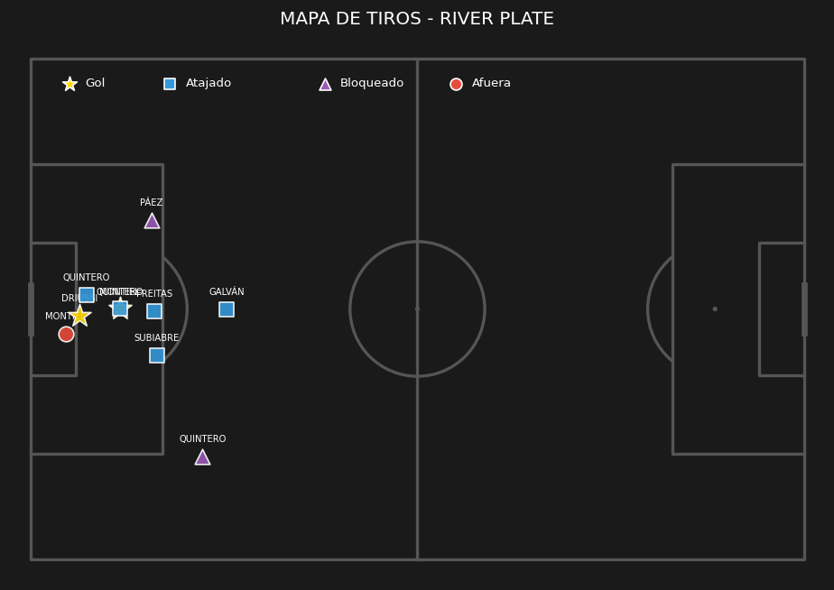
 | ESTADÍSTICAS DEL PARTIDO |  |  | PUNTOS ALTOS | PUNTOS BAJOS
 | Métrica | Huracán | River Plate | • Dominio de la posesión de balón | • El rival llegó con facilidad al arco
 | Posesión de balón | 40% | 60% | • Buen volumen de tiros al arco
 | Tiros totales | 15 | 10
 | Tiros al arco | 5 | 7
 | Tiros afuera | 8 | 1
 | Tiros bloqueados | 2 | 2
 | Córners | 4 | 4
 | Faltas | 11 | 10
 | Tarjetas amarillas | 6 | 3
 | Tarjetas rojas | 1 | 1
 | Pases totales | 286 | 438
 | Pases precisos | 215 | 366
 | Atajadas del arquero | 5 | 4
 | Quites | 10 | 16
 | Intercepciones | 5 | 12
 | Despejes | 13 | 27

FECHA 11 VS SARMIENTO
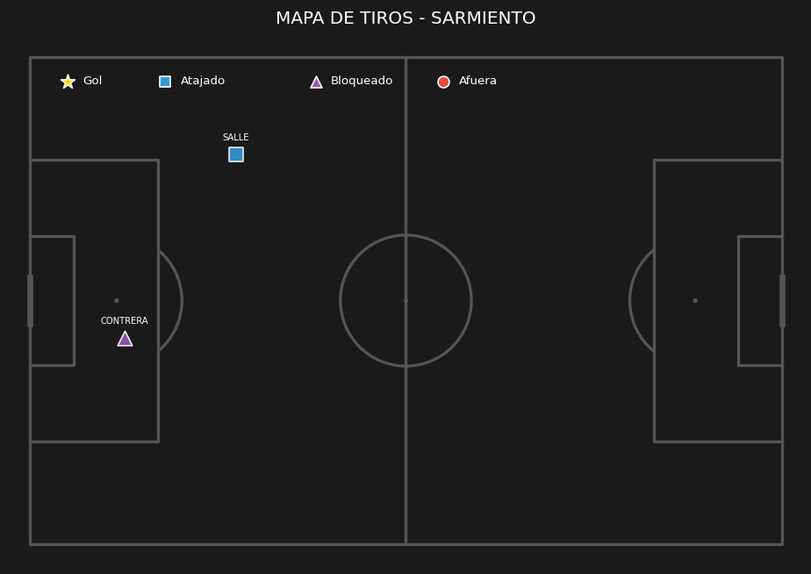
Jugador | Posición | Minutos | Nota SofaScore | Quites (Tackles) | Intercepciones | Despejes | Duelos (Gan/Tot) | Efectividad Duelos | Pérdidas de posesión | Faltas Cometidas | Faltas Recibidas | Asistencias | Pases Clave | Pases (Comp/Tot) | Efectividad Pases | Centros (Comp/Tot) | Efectividad Centros | Balones Largos (C/T) | Efectividad Balones | Regates (Exit/Tot) | Efectividad Regates | Goles | Tiros Totales | Tiros al Arco | Tiros Afuera
Santiago Beltrán | Arquero | 90 | 7.2 | 2 | 0 | 0 | '2/2 | 100 | 2 | 0 | 0 | 0 | 0 | '15/17 | 88 | '0/0 | 0 | '2/4 | 50 | '0/0 | 0 | 0 | 0 | 0 | 0
Gonzalo Montiel | Defensor | 90 | 6.8 | 1 | 0 | 0 | '3/6 | 50 | 11 | 0 | 2 | 0 | 4 | '41/47 | 87 | '1/2 | 50 | '0/0 | 0 | '0/1 | 0 | 0 | 4 | 1 | 2
Lautaro Rivero | Defensor | 90 | 7.6 | 0 | 0 | 0 | '4/5 | 80 | 8 | 0 | 2 | 0 | 1 | '81/89 | 91 | '0/0 | 0 | '3/7 | 42 | '0/0 | 0 | 0 | 2 | 1 | 1
Marcos Acuña | Defensor | 90 | 7.2 | 2 | 0 | 0 | '4/7 | 57 | 13 | 0 | 1 | 0 | 2 | '56/67 | 83 | '0/0 | 0 | '5/7 | 71 | '0/1 | 0 | 0 | 2 | 1 | 0
Lucas Martínez Quarta | Defensor | 81 | 7 | 1 | 1 | 1 | '4/9 | 44 | 13 | 3 | 1 | 0 | 1 | '78/90 | 86 | '0/0 | 0 | '3/9 | 33 | '1/1 | 100 | 0 | 2 | 0 | 2
Paulo Díaz | Defensor | 9 | 6.8 | 0 | 0 | 1 | '0/0 | 0 | 0 | 0 | 0 | 0 | 0 | '7/7 | 100 | '0/0 | 0 | '0/0 | 0 | '0/0 | 0 | 0 | 0 | 0 | 0
Fausto Vera | Mediocampista | 90 | 7.4 | 1 | 1 | 0 | '6/14 | 42 | 5 | 2 | 0 | 0 | 2 | '93/98 | 94 | '0/0 | 0 | '8/8 | 100 | '1/1 | 100 | 0 | 2 | 1 | 0
Aníbal Moreno | Mediocampista | 72 | 8.1 | 1 | 0 | 0 | '2/3 | 66 | 14 | 0 | 0 | 1 | 4 | '59/70 | 84 | '1/3 | 33 | '6/8 | 75 | '0/0 | 0 | 0 | 5 | 0 | 3
Tomás Galván | Mediocampista | 61 | 7 | 1 | 0 | 0 | '3/4 | 75 | 7 | 0 | 1 | 0 | 0 | '32/36 | 88 | '1/1 | 100 | '1/1 | 100 | '0/0 | 0 | 0 | 2 | 1 | 0
Kendry Páez | Mediocampista | 45 | 6.9 | 0 | 0 | 0 | '2/7 | 28 | 9 | 0 | 1 | 0 | 5 | '17/21 | 80 | '2/3 | 66 | '0/1 | 0 | '0/1 | 0 | 0 | 0 | 0 | 0
Juan Fernando Quintero | Mediocampista | 29 | 7.5 | 0 | 0 | 0 | '1/3 | 33 | 6 | 0 | 1 | 0 | 3 | '33/36 | 91 | '1/2 | 50 | '2/2 | 100 | '0/2 | 0 | 0 | 2 | 1 | 0
Kevin Castaño | Mediocampista | 18 | 6.8 | 1 | 0 | 0 | '1/4 | 25 | 0 | 2 | 0 | 0 | 0 | '27/27 | 100 | '0/0 | 0 | '2/2 | 100 | '0/0 | 0 | 0 | 0 | 0 | 0
Ian Subiabre | Delantero | 90 | 8 | 0 | 0 | 0 | '6/12 | 50 | 11 | 1 | 3 | 0 | 2 | '33/38 | 86 | '0/1 | 0 | '1/1 | 100 | '1/5 | 20 | 1 | 5 | 2 | 1
Sebastián Driussi | Delantero | 81 | 7 | 0 | 1 | 0 | '4/7 | 57 | 7 | 1 | 2 | 0 | 1 | '19/25 | 76 | '1/1 | 100 | '1/1 | 100 | '0/0 | 0 | 1 | 4 | 2 | 1
Joaquin Freitas | Delantero | 45 | 7.2 | 1 | 0 | 0 | '3/6 | 50 | 3 | 2 | 0 | 0 | 3 | '18/19 | 94 | '1/1 | 100 | '0/0 | 0 | '1/1 | 100 | 0 | 2 | 1 | 0
Maximiliano Salas | Delantero | 9 | 6.7 | 0 | 0 | 0 | '2/2 | 100 | 0 | 0 | 1 | 0 | 1 | '5/5 | 100 | '0/0 | 0 | '0/0 | 0 | '0/0 | 0 | 0 | 2 | 1 | 1

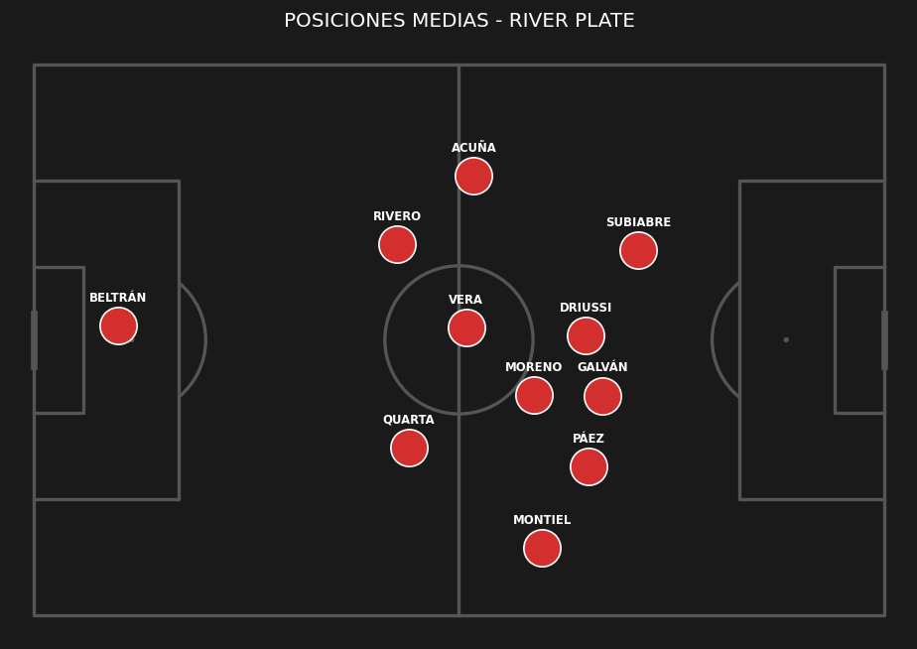
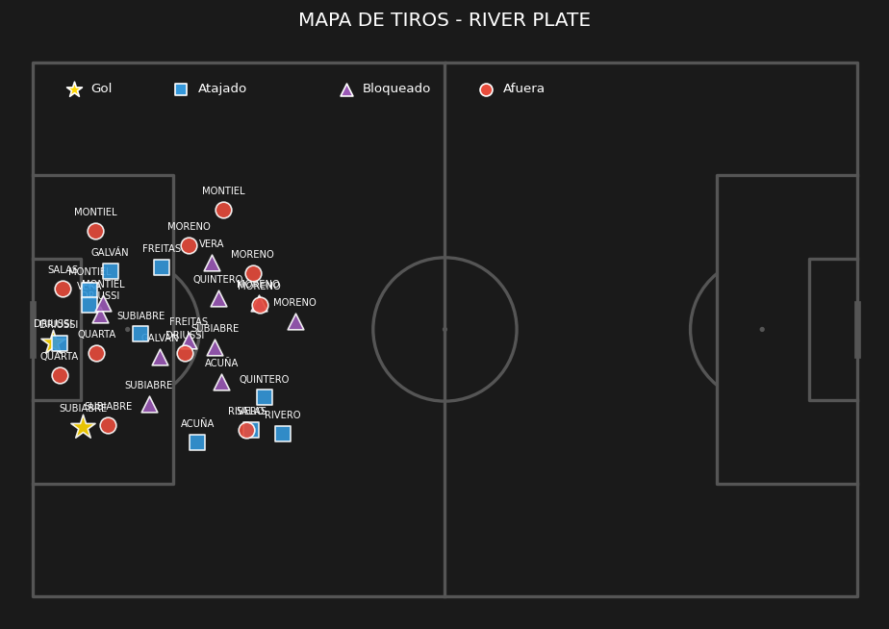
 | ESTADÍSTICAS DEL PARTIDO |  |  | PUNTOS ALTOS | PUNTOS BAJOS
 | Métrica | River Plate | Sarmiento | • Dominio de la posesión de balón | • Sin aspectos negativos evidentes
 | Posesión de balón | 79% | 21% | • Buen volumen de tiros al arco
 | Tiros totales | 34 | 2 | • Solidez defensiva (Permitió pocos tiros)
 | Tiros al arco | 12 | 1 | • Alta precisión en el armado de juego
 | Tiros afuera | 11 | 0
 | Tiros bloqueados | 11 | 1
 | Córners | 10 | 2
 | Fueras de juego | 0 | 5
 | Faltas | 11 | 15
 | Tarjetas amarillas | 1 | 5
 | Tarjetas rojas | 0 | 1
 | Pases totales | 692 | 186
 | Pases precisos | 614 | 105
 | Atajadas del arquero | 1 | 10
 | Quites | 11 | 16
 | Intercepciones | 3 | 14
 | Despejes | 2 | 26

FECHA 12 VS ESTUDIANTES(RC)
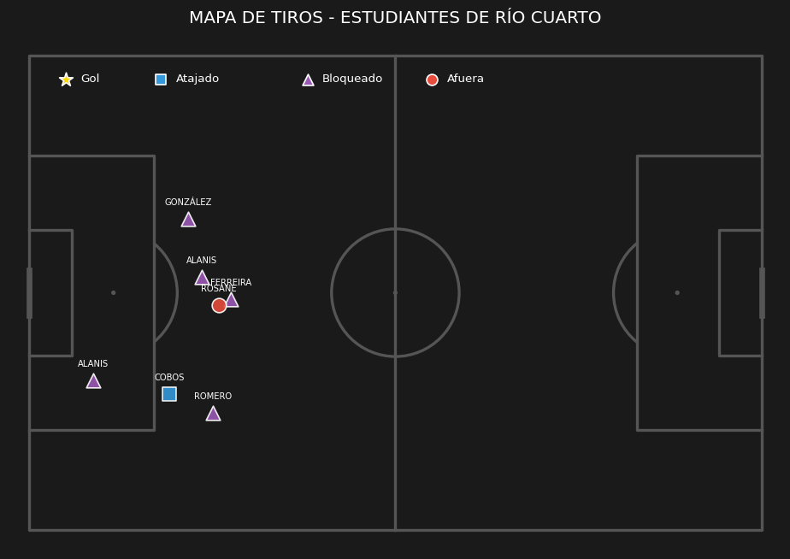
Jugador | Posición | Minutos | Nota SofaScore | Quites (Tackles) | Intercepciones | Despejes | Duelos (Gan/Tot) | Efectividad Duelos | Pérdidas de posesión | Faltas Cometidas | Faltas Recibidas | Asistencias | Pases Clave | Pases (Comp/Tot) | Efectividad Pases | Centros (Comp/Tot) | Efectividad Centros | Balones Largos (C/T) | Efectividad Balones | Regates (Exit/Tot) | Efectividad Regates | Goles | Tiros Totales | Tiros al Arco | Tiros Afuera
Santiago Beltrán | Arquero | 90 | 7 | 0 | 0 | 0 | '0/0 | 0 | 6 | 0 | 0 | 0 | 0 | '15/21 | 71 | '0/0 | 0 | '5/11 | 45 | '0/0 | 0 | 0 | 0 | 0 | 0
Gonzalo Montiel | Defensor | 90 | 7.2 | 0 | 0 | 5 | '2/6 | 33 | 15 | 0 | 1 | 0 | 0 | '35/45 | 77 | '0/0 | 0 | '2/3 | 66 | '0/0 | 0 | 1 | 1 | 1 | 0
Lucas Martínez Quarta | Defensor | 90 | 8.2 | 2 | 2 | 5 | '9/11 | 81 | 8 | 1 | 1 | 0 | 0 | '50/56 | 89 | '0/0 | 0 | '9/12 | 75 | '1/2 | 50 | 0 | 0 | 0 | 0
Lautaro Rivero | Defensor | 90 | 8.1 | 1 | 3 | 10 | '4/4 | 100 | 5 | 0 | 0 | 0 | 0 | '46/50 | 92 | '0/0 | 0 | '9/12 | 75 | '0/0 | 0 | 0 | 0 | 0 | 0
Marcos Acuña | Defensor | 86 | 7.4 | 3 | 0 | 2 | '4/5 | 80 | 15 | 0 | 0 | 0 | 0 | '32/36 | 88 | '2/9 | 22 | '4/5 | 80 | '1/2 | 50 | 0 | 1 | 0 | 1
Matías Viña | Defensor | 15 | 6.6 | 0 | 1 | 0 | '0/1 | 0 | 4 | 0 | 0 | 0 | 0 | '8/12 | 66 | '0/0 | 0 | '0/2 | 0 | '0/0 | 0 | 0 | 0 | 0 | 0
Paulo Díaz | Defensor | 15 | 6.7 | 0 | 1 | 3 | '1/2 | 50 | 0 | 0 | 0 | 0 | 0 | '0/0 | 0 | '0/0 | 0 | '0/0 | 0 | '0/0 | 0 | 0 | 0 | 0 | 0
Aníbal Moreno | Mediocampista | 90 | 6.8 | 2 | 0 | 2 | '3/7 | 42 | 8 | 0 | 0 | 0 | 0 | '44/49 | 89 | '0/0 | 0 | '2/5 | 40 | '0/0 | 0 | 0 | 1 | 1 | 0
Fausto Vera | Mediocampista | 90 | 7 | 3 | 0 | 3 | '3/5 | 60 | 8 | 1 | 0 | 0 | 0 | '41/47 | 87 | '0/0 | 0 | '5/7 | 71 | '0/0 | 0 | 0 | 0 | 0 | 0
Tomás Galván | Mediocampista | 62 | 6.3 | 0 | 0 | 0 | '1/6 | 16 | 6 | 2 | 1 | 0 | 1 | '12/15 | 80 | '0/1 | 0 | '0/1 | 0 | '0/0 | 0 | 0 | 0 | 0 | 0
Juan Fernando Quintero | Mediocampista | 15 | 6.8 | 0 | 0 | 0 | '0/1 | 0 | 8 | 0 | 0 | 1 | 2 | '11/16 | 68 | '0/1 | 0 | '2/2 | 100 | '0/0 | 0 | 0 | 1 | 0 | 0
Kevin Castaño | Mediocampista | 15 | 6.4 | 0 | 0 | 0 | '0/3 | 0 | 1 | 2 | 0 | 0 | 0 | '5/5 | 100 | '0/0 | 0 | '0/0 | 0 | '0/0 | 0 | 0 | 0 | 0 | 0
Sebastián Driussi | Delantero | 86 | 7.5 | 1 | 0 | 1 | '6/10 | 60 | 10 | 0 | 2 | 0 | 0 | '15/18 | 83 | '0/0 | 0 | '1/1 | 100 | '1/2 | 50 | 0 | 2 | 0 | 0
Joaquin Freitas | Delantero | 75 | 6.1 | 1 | 0 | 0 | '3/9 | 33 | 14 | 0 | 1 | 0 | 1 | '12/14 | 85 | '0/4 | 0 | '0/0 | 0 | '1/3 | 33 | 0 | 1 | 0 | 1
Ian Subiabre | Delantero | 75 | 6.2 | 1 | 0 | 1 | '1/10 | 10 | 16 | 1 | 0 | 0 | 1 | '14/17 | 82 | '1/7 | 14 | '0/1 | 0 | '0/3 | 0 | 0 | 1 | 0 | 0
Maximiliano Salas | Delantero | 28 | 7.4 | 1 | 0 | 0 | '3/8 | 37 | 12 | 1 | 0 | 0 | 0 | '3/6 | 50 | '0/3 | 0 | '0/0 | 0 | '2/2 | 100 | 1 | 1 | 1 | 0

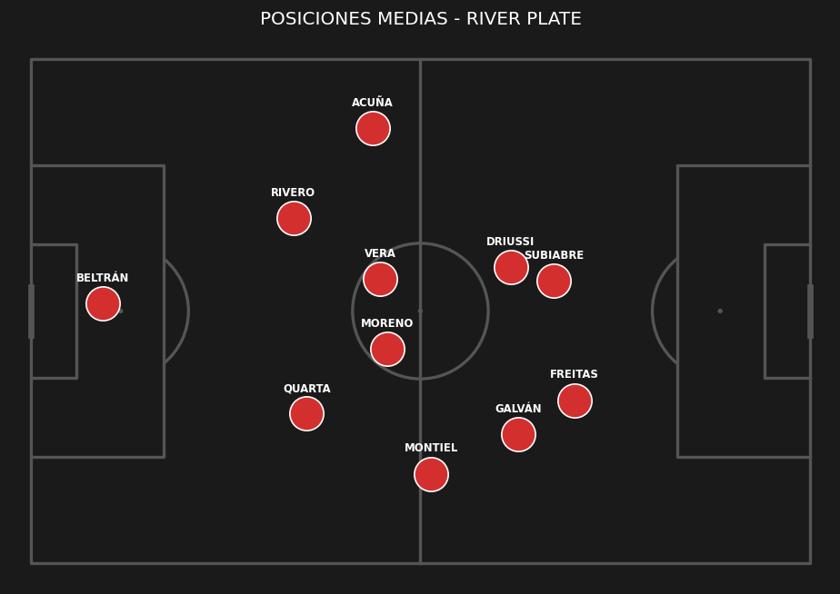
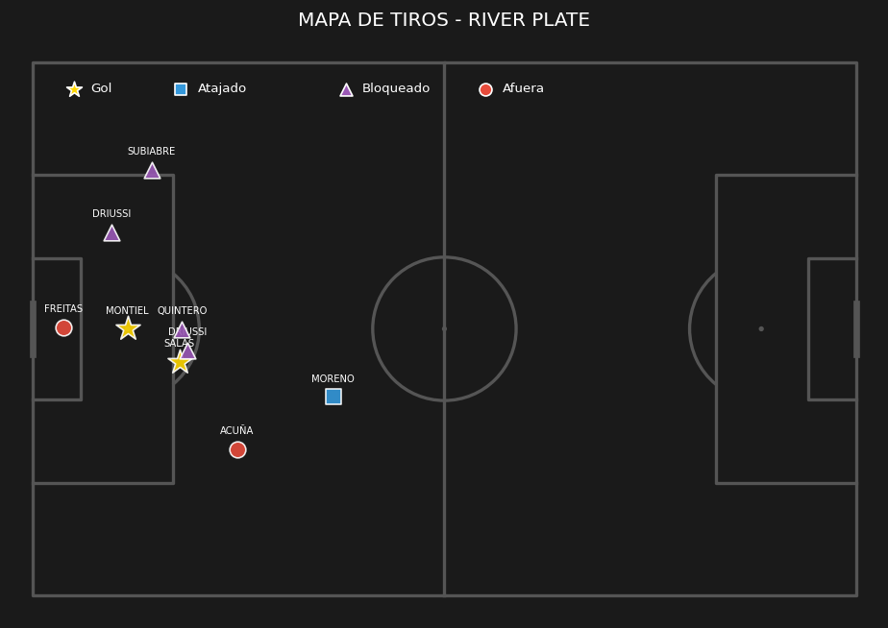
 | ESTADÍSTICAS DEL PARTIDO |  |  | PUNTOS ALTOS | PUNTOS BAJOS
 | Métrica | Estudiantes de Río Cuarto | River Plate | • Dominio de la posesión de balón | • Sin aspectos negativos evidentes
 | Posesión de balón | 42% | 58% | • Solidez defensiva (Permitió pocos tiros)
 | Tiros totales | 7 | 9
 | Tiros al arco | 1 | 3
 | Tiros afuera | 1 | 2
 | Tiros bloqueados | 5 | 4
 | Córners | 5 | 7
 | Fueras de juego | 2 | 1
 | Faltas | 7 | 8
 | Tarjetas amarillas | 2 | 2
 | Pases totales | 295 | 407
 | Pases precisos | 212 | 343
 | Atajadas del arquero | 1 | 1
 | Quites | 21 | 15
 | Intercepciones | 6 | 7
 | Despejes | 28 | 32

FECHA 13 VS BELGRANO
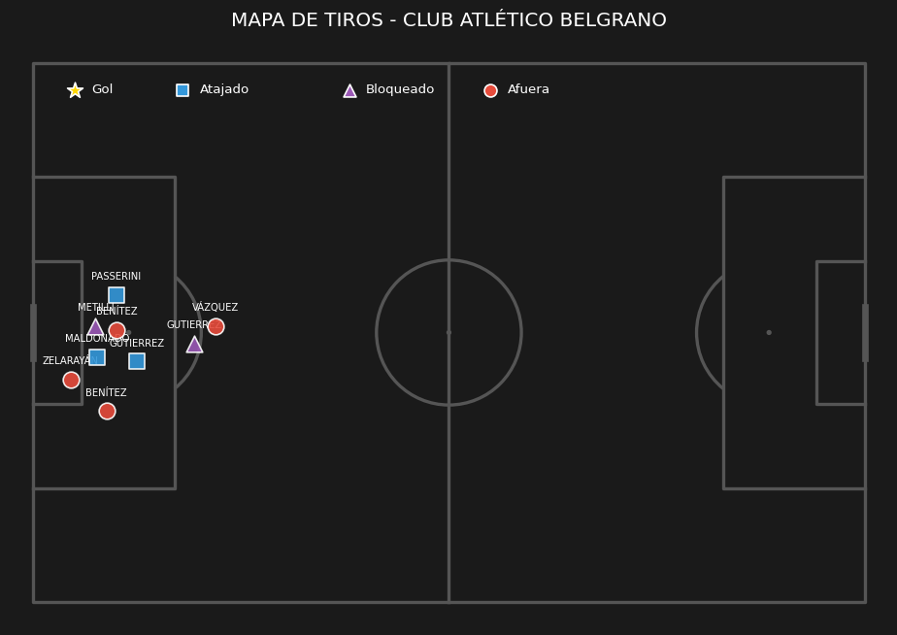
Jugador | Posición | Minutos | Nota SofaScore | Quites (Tackles) | Intercepciones | Despejes | Duelos (Gan/Tot) | Efectividad Duelos | Pérdidas de posesión | Faltas Cometidas | Faltas Recibidas | Asistencias | Pases Clave | Pases (Comp/Tot) | Efectividad Pases | Centros (Comp/Tot) | Efectividad Centros | Balones Largos (C/T) | Efectividad Balones | Regates (Exit/Tot) | Efectividad Regates | Goles | Tiros Totales | Tiros al Arco | Tiros Afuera
Santiago Beltrán | Arquero | 90 | 7.3 | 0 | 0 | 2 | '2/2 | 100 | 6 | 0 | 0 | 0 | 0 | '20/26 | 76 | '0/0 | 0 | '1/7 | 14 | '0/0 | 0 | 0 | 0 | 0 | 0
Fabricio Bustos | Defensor | 90 | 7.1 | 1 | 3 | 1 | '2/2 | 100 | 4 | 0 | 1 | 0 | 1 | '47/51 | 92 | '0/0 | 0 | '0/2 | 0 | '0/0 | 0 | 0 | 1 | 0 | 1
Lucas Martínez Quarta | Defensor | 90 | 6.9 | 0 | 3 | 4 | '0/3 | 0 | 11 | 2 | 0 | 0 | 0 | '53/62 | 85 | '0/0 | 0 | '3/8 | 37 | '0/0 | 0 | 0 | 1 | 0 | 0
Lautaro Rivero | Defensor | 90 | 6.6 | 1 | 0 | 2 | '3/7 | 42 | 10 | 2 | 0 | 0 | 0 | '53/62 | 85 | '0/0 | 0 | '2/8 | 25 | '0/0 | 0 | 0 | 2 | 0 | 2
Matías Viña | Defensor | 73 | 7.2 | 3 | 0 | 1 | '8/14 | 57 | 12 | 2 | 1 | 0 | 1 | '29/38 | 76 | '1/2 | 50 | '2/5 | 40 | '1/2 | 50 | 0 | 0 | 0 | 0
Facundo González | Defensor | 17 | 6.6 | 0 | 1 | 0 | '0/0 | 0 | 1 | 0 | 0 | 0 | 0 | '11/12 | 91 | '0/0 | 0 | '0/0 | 0 | '0/0 | 0 | 0 | 0 | 0 | 0
Aníbal Moreno | Mediocampista | 90 | 7.2 | 3 | 3 | 0 | '4/10 | 40 | 11 | 2 | 0 | 1 | 1 | '46/55 | 83 | '0/0 | 0 | '3/7 | 42 | '0/1 | 0 | 0 | 1 | 0 | 0
Fausto Vera | Mediocampista | 90 | 7.5 | 5 | 0 | 3 | '7/14 | 50 | 14 | 2 | 0 | 0 | 1 | '62/69 | 89 | '0/1 | 0 | '2/3 | 66 | '0/0 | 0 | 0 | 1 | 0 | 1
Tomás Galván | Mediocampista | 84 | 9.1 | 3 | 0 | 0 | '5/10 | 50 | 10 | 2 | 2 | 0 | 4 | '35/39 | 89 | '2/4 | 50 | '0/0 | 0 | '0/1 | 0 | 2 | 2 | 2 | 0
Juan Cruz Meza | Mediocampista | 38 | 7.1 | 2 | 0 | 0 | '4/7 | 57 | 11 | 0 | 1 | 1 | 2 | '14/18 | 77 | '0/4 | 0 | '0/0 | 0 | '1/3 | 33 | 0 | 1 | 0 | 1
Juan Fernando Quintero | Mediocampista | 17 | 6.7 | 0 | 0 | 0 | '0/0 | 0 | 3 | 0 | 0 | 0 | 0 | '14/17 | 82 | '0/0 | 0 | '3/3 | 100 | '0/0 | 0 | 0 | 1 | 0 | 1
Lautaro Pereyra | Mediocampista | 6 | 0 | 0 | 0 | 0 | '0/0 | 0 | 0 | 0 | 0 | 0 | 0 | '3/3 | 100 | '0/0 | 0 | '1/1 | 100 | '0/0 | 0 | 0 | 0 | 0 | 0
Sebastián Driussi | Delantero | 84 | 6.6 | 0 | 0 | 2 | '3/8 | 37 | 9 | 1 | 2 | 0 | 1 | '22/27 | 81 | '0/0 | 0 | '1/1 | 100 | '1/4 | 25 | 0 | 7 | 2 | 4
Facundo Colidio | Delantero | 73 | 7.5 | 2 | 0 | 0 | '3/5 | 60 | 6 | 0 | 0 | 0 | 1 | '20/25 | 80 | '0/0 | 0 | '1/2 | 50 | '0/0 | 0 | 1 | 3 | 1 | 1
Ian Subiabre | Delantero | 52 | 6.8 | 1 | 1 | 1 | '5/10 | 50 | 17 | 1 | 1 | 0 | 0 | '9/15 | 60 | '0/5 | 0 | '0/1 | 0 | '3/3 | 100 | 0 | 0 | 0 | 0
Joaquin Freitas | Delantero | 6 | 0 | 0 | 0 | 0 | '0/1 | 0 | 0 | 1 | 0 | 0 | 0 | '2/2 | 100 | '0/0 | 0 | '0/0 | 0 | '0/0 | 0 | 0 | 0 | 0 | 0

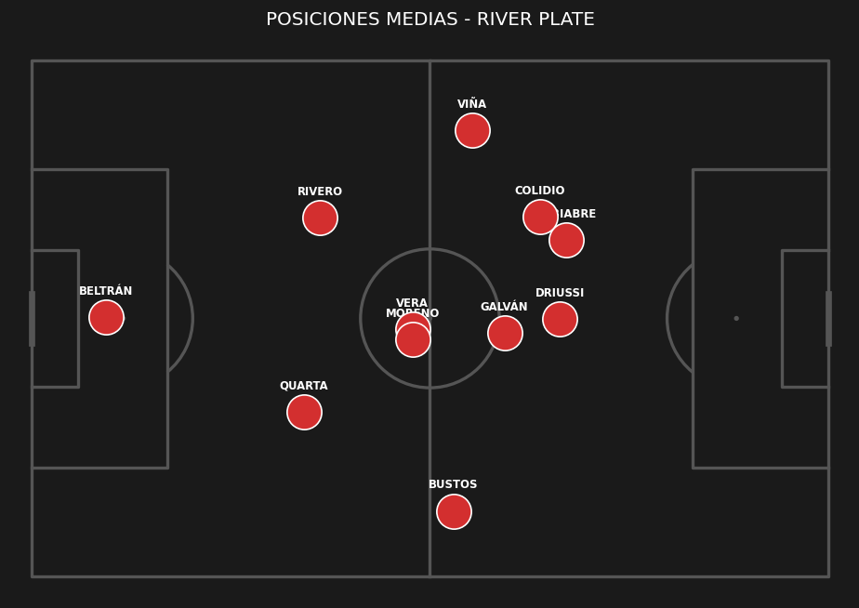
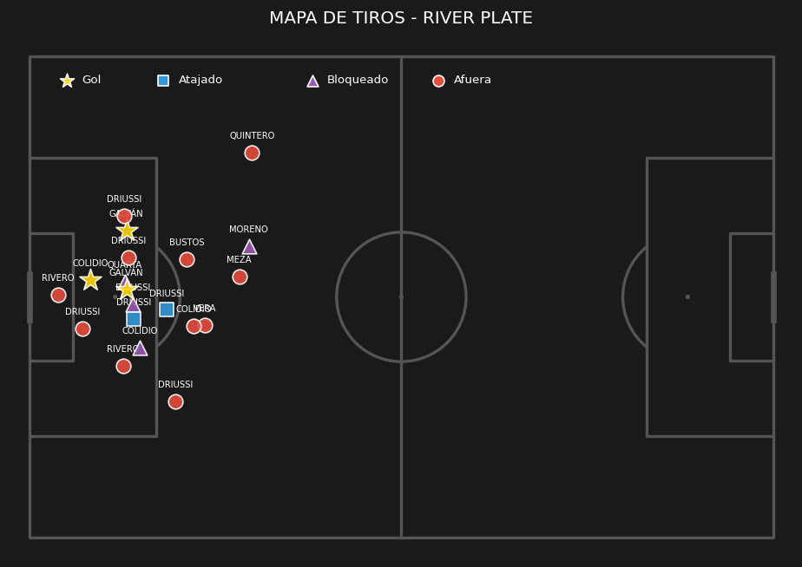
 | ESTADÍSTICAS DEL PARTIDO |  |  | PUNTOS ALTOS | PUNTOS BAJOS
 | Métrica | River Plate | Club Atlético Belgrano | • Dominio de la posesión de balón | • Baja efectividad en la definición
 | Posesión de balón | 67% | 33% | • Buen volumen de tiros al arco | • Exceso de faltas cometidas
 | Tiros totales | 20 | 9
 | Tiros al arco | 5 | 3
 | Tiros afuera | 11 | 4
 | Tiros bloqueados | 4 | 2
 | Córners | 8 | 1
 | Fueras de juego | 0 | 5
 | Faltas | 15 | 10
 | Tarjetas amarillas | 2 | 2
 | Pases totales | 521 | 256
 | Pases precisos | 440 | 180
 | Atajadas del arquero | 3 | 2
 | Quites | 21 | 18
 | Intercepciones | 11 | 11
 | Despejes | 16 | 18

